策略分析
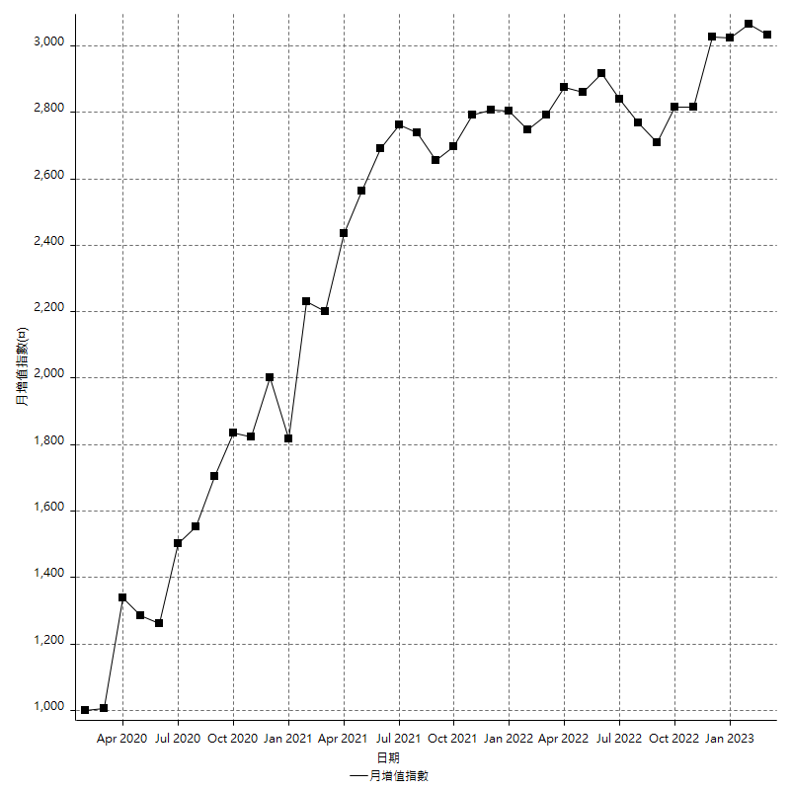
策略績效總結果

 | 所有交易 | 多單 | 空單
淨利 | 400000 | 90200 | 309800
毛利 | 1379200 | 207800 | 1171400
毛損 | -979200 | -117600 | -861600
調整後淨利 | 210219.63977 | 16496.891141 | 134832.66918
調整後毛利 | 1272474.2998 | 163496.89114 | 1074120.5249
調整後毛損 | -1062254.66 | -147000 | -939287.85572
特定淨利 | -63800 | 40400 | -104200
特定毛利 | 915400 | 158000 | 757400
特定毛損 | -979200 | -117600 | -861600
帳戶所需金額 | 64400 | 25800 | 76200
帳戶報酬 | 621.11801242 | 349.6124031 | 406.56167979
初始資本報酬 | 200 | 45.1 | 154.9
最大策略虧損 | -79200 | -32400 | -91000
最大策略虧損 (%) | -15.655577299 | -11.637931034 | -19.93337035
最大平倉交易虧損 | -64400 | -25800 | -76200
最大平倉交易虧損 (%) | -14.623338257 | -9.2872570194 | -18.791946309
最大的策略虧損報酬 | 5.0505050505 | 2.7839506173 | 3.4043956044
獲利因子 | 1.408496732 | 1.7670068027 | 1.3595636026
調整獲利因子 | 1.1978994752 | 1.1122237493 | 1.1435477616
特定獲利因子 | -0.93484477124 | 1.343537415 | -0.87906220984
最大持有契約數量 | 1 | 1 | 1
滑價支付 | 81600 | 6800 | 74800
佣金支付 | 0 | 0 | 0
未平倉部位損益 | n/a | n/a | n/a
年報酬率 | 64.932892431 | 14.642367243 | 50.290525188
月報酬率 | 5.4110743692 | 1.2201972703 | 4.190877099
買進持有績效 | 73689.655172 | 73689.655172 | 71211.34461
平均月報酬 | 10526.315789
月報酬的標準差 | 24376.081367

績效比率

成長潛力比(Upside Potential Ratio) | 98.576595252
夏普比率 | 0.40707885286
索丁諾比率 | 1.4242283764
Fouse 比率 | 0.030640078652
Calmar 比率 | 0.0070629370629
Sterling 比率 | 0.0019689047121
淨利/最大損失百分比 | 4166.6666667
淨利/最大交易績效拉回百分比 | 4347.826087
淨利/最大策略績效拉回百分比 | 505.05050505
特定淨利/最大損失百分比 | -664.58333333
特定淨利/最大交易績效拉回百分比 | -693.47826087
特定淨利/最大策略績效拉回百分比 | -80.555555556
調整後淨利/最大損失百分比 | 2189.7879143
調整後淨利/最大交易績效拉回百分比 | 2284.9960845
調整後淨利/最大策略績效拉回百分比 | 265.4288381

時間分析

交易期間 | 3 Yrs, 1 Mth, 3 Dys, 11 Mins
策略在市場的時間 | 13 Dys, 17 Mins
策略在市場的時間百分比 | 1.1565970848
最長的持平期間 | 26 Dys, 21 Hrs, 44 Mins
最大獲利日期 | 2021-05-19
最大虧損日期 | 2022-10-28
最大策略虧損日期 | 10/21/22
最大平倉交易虧損日期 | 10/18/22

詳細權益曲線

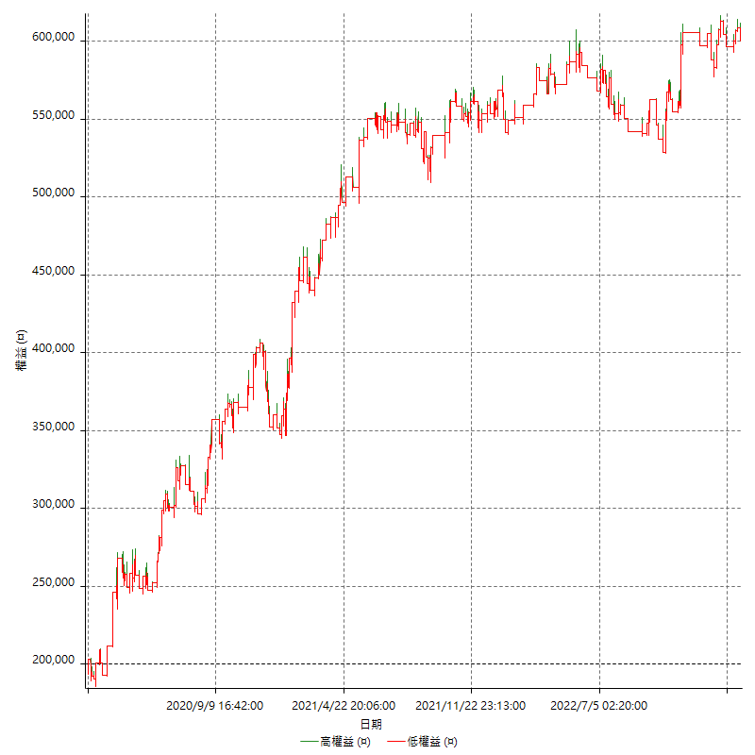

詳細權益曲線及績效拉回

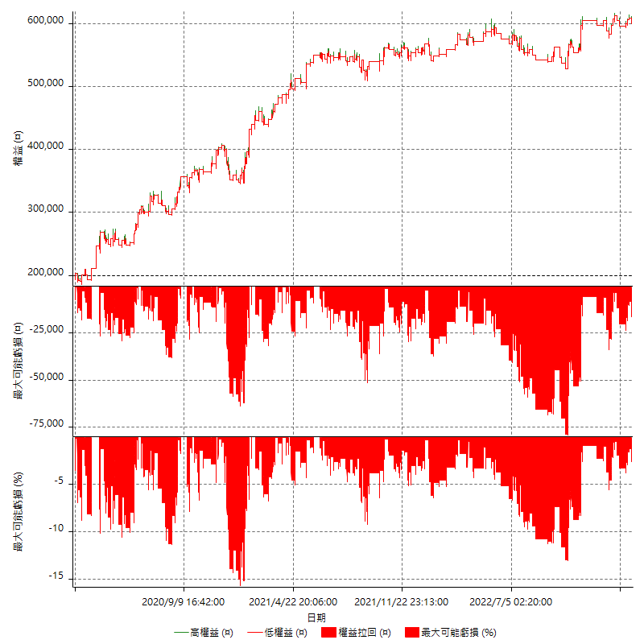

多單詳細權益曲線

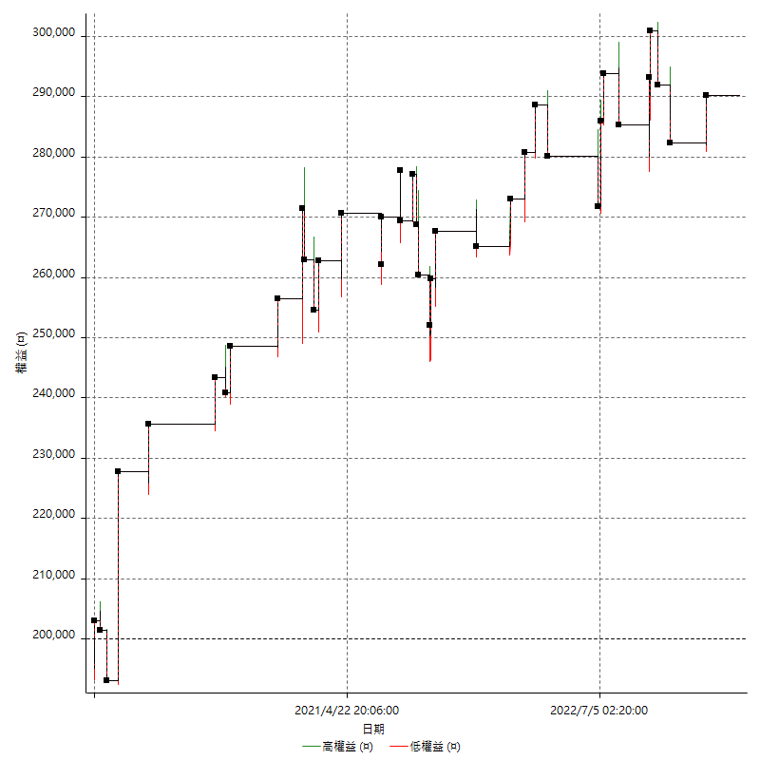

空單詳細權益曲線

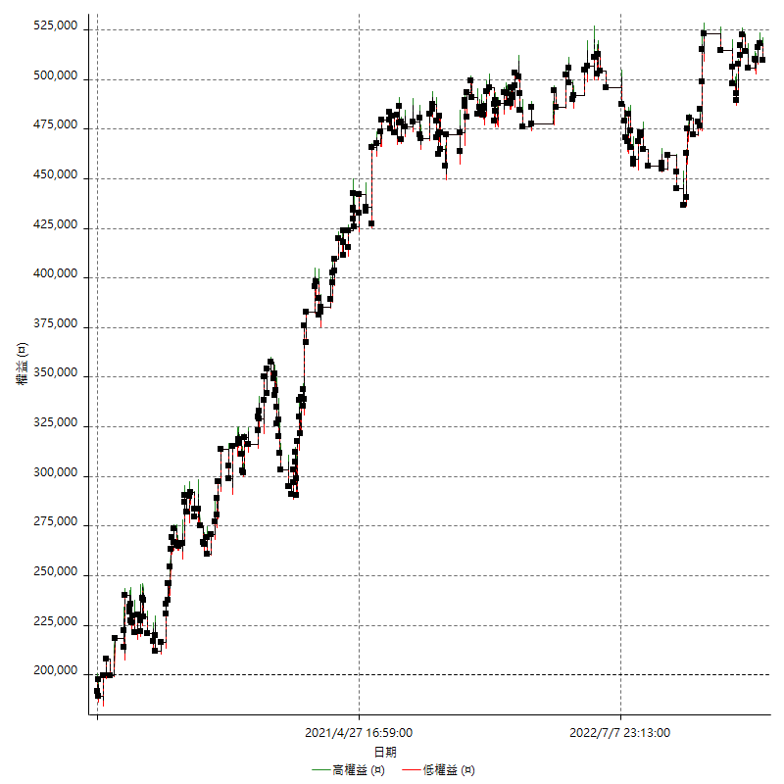

權益增加 & 拉回

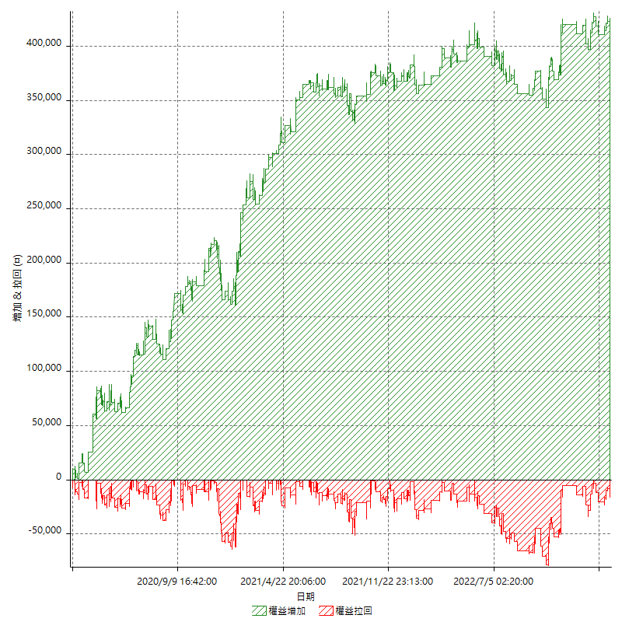

權益增加 & 拉回(%)

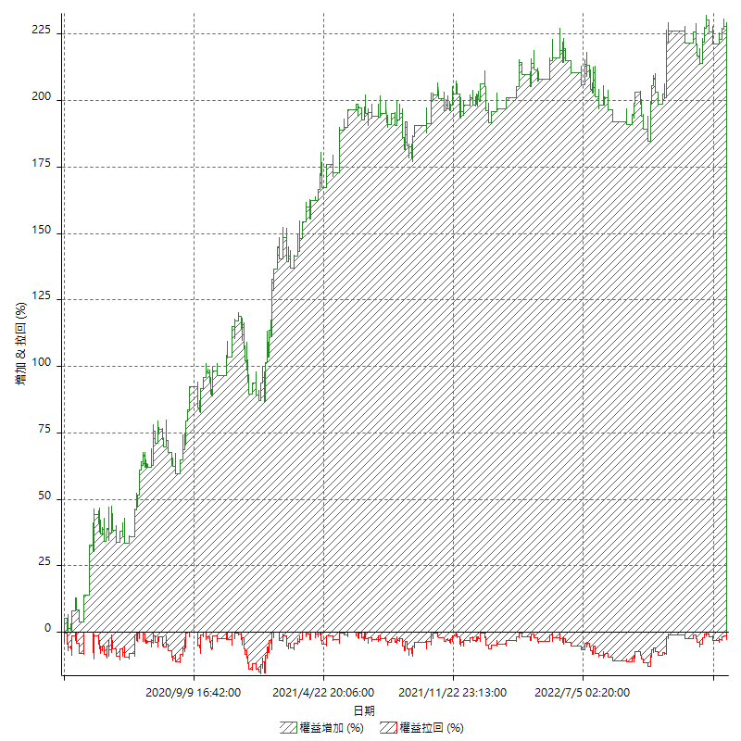

平倉權益曲線

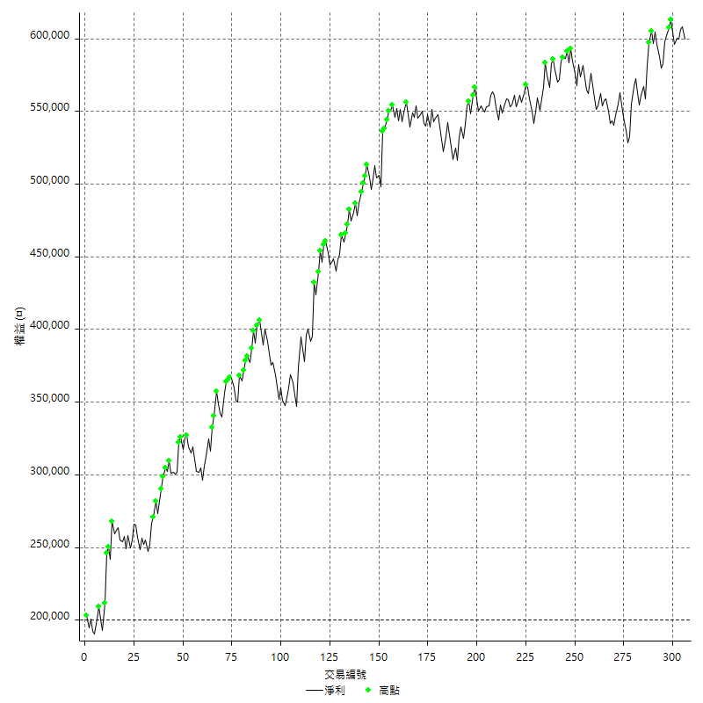

平倉權益曲線及績效拉回

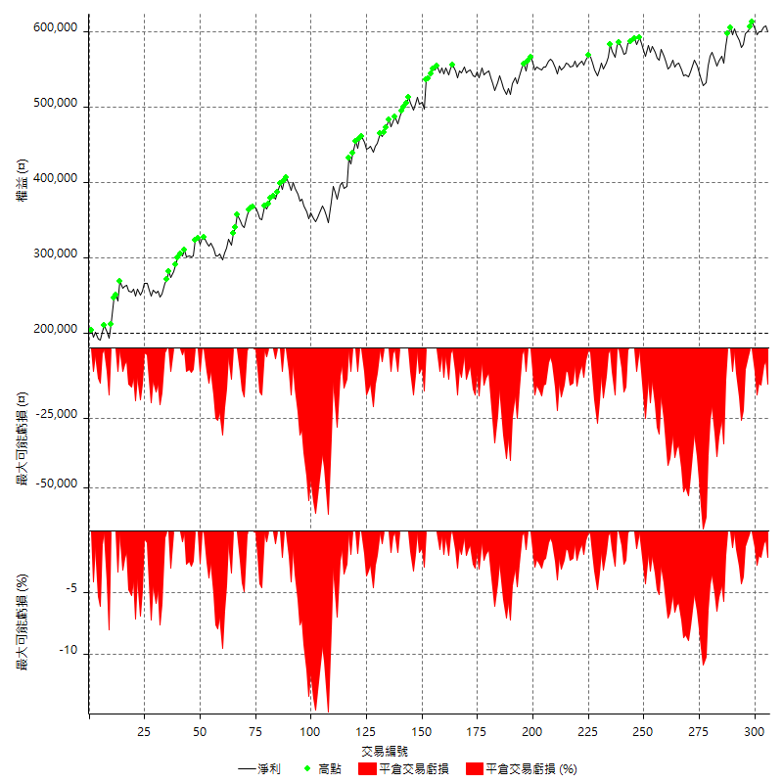

買進持有績效

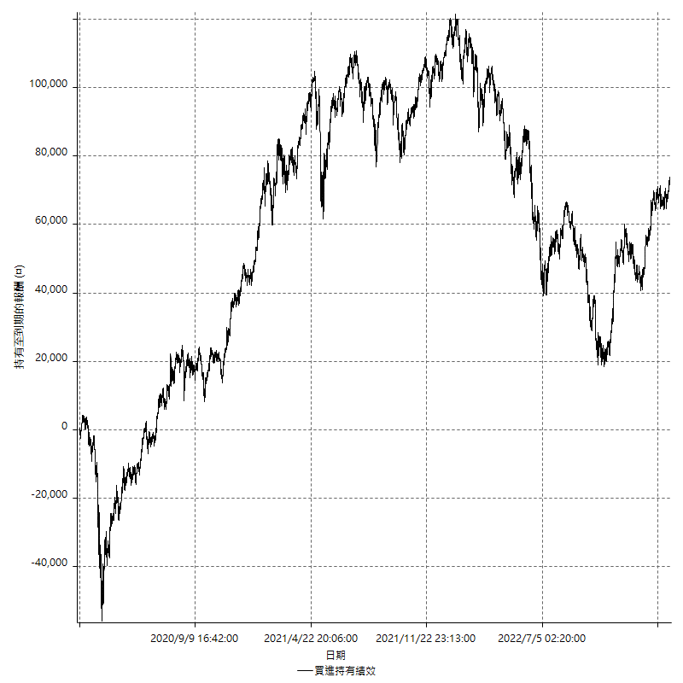

月增值指數

交易分析
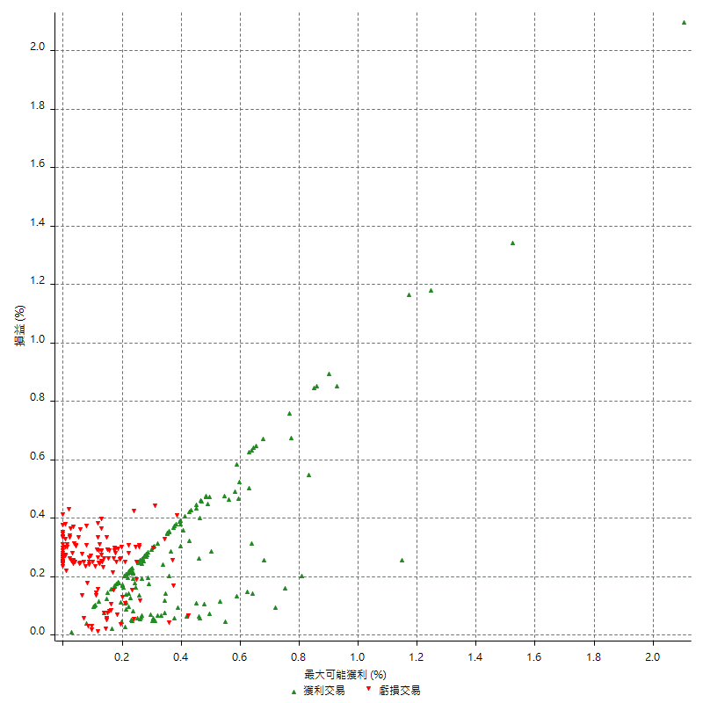
總交易分析

 | 所有交易 | 多單 | 空單
交易總次數 | 306 | 38 | 268
未平倉交易總數量 | 0 | 0 | 0
獲利交易次數 | 167 | 22 | 145
虧損交易次數 | 139 | 16 | 123
勝率 | 54.575163399 | 57.894736842 | 54.104477612
平均交易(獲利 & 虧損) | 1307.1895425 | 2373.6842105 | 1155.9701493
平均獲利交易 | 8258.6826347 | 9445.4545455 | 8078.6206897
平均虧損交易 | -7044.6043165 | -7350 | -7004.8780488
平均獲利/平均虧損 比率 | 1.1723415913 | 1.2850958565 | 1.153284987
最大的交易獲利 | 38400 | 34800 | 38400
最大的交易虧損 | -9600 | -9600 | -8400
平倉交易的平均K棒數 | 4.2 | 3.4 | 4.3
獲利平倉交易的平均K棒數 | 4.2 | 3.4 | 4.3
虧損平倉交易的平均K棒數 | 4.2 | 3.6 | 4.3
平倉交易間的平均K棒數 | n/a | n/a | n/a
獲利平倉交易間的平均K棒數 | 309.5 | 2378 | 357
虧損平倉交易間的平均K棒數 | 372.7 | 3270.9 | 421.7

極端交易

 | 全部 | 正 | 負
1 Std. Deviation of Avg. Trade | 9159.5554662 | 6447.9122007 | 2584.2379714
平均交易金額 +1標準差 | 10466.745009 | 14706.594835 | -4460.3663451
平均交易金額 -1標準差 | -7852.3659237 | 1810.770434 | -9628.842288
極端交易次數 | 22 | 22 | 0
極端交易損益比 |  | 463800

最大獲利/最大虧損

 | 最大可能獲利 | 最大可能虧損
最大值 | 40400 | -9200
最大值日期 | 2021-05-19 | 2022-10-28
平均值 | 7507.8431373 | -4922.2222222
最大值 (%) | 2.1037359449 | -0.4158004158
最大值 (%) 日期 | 2020-03-19 | 2020-03-26
平均值 (%) | 0.26484049617 | -0.16894319187
1標準差 | 6279.2923211 | 2956.265305
平均交易金額 +1標準差 | 13787.135458 | -1965.9569172
平均交易金額 -1標準差 | 1228.5508161 | -7878.4875273

交易序列分析

Z值 | 2.0535409269
信賴界限 | 0.95998001829
策略精確預期 | 1307.1895425
最大連續獲利交易次數 | 5
最大連續虧損交易次數 | 4
最大連續獲利金額 | 57600
最大連續虧損金額 | -34200
最大連續獲利 (%) | 29.906542056
最大連續虧損 (%) | -8.0229226361

交易序列統計量

連續獲利 | 序列編號 | 序列的平均獲利 | 下筆交易的平均虧損
1 | 34 | 7529.4117647 | -7070.5882353
2 | 30 | 7836.6666667 | -7486.6666667
3 | 13 | 9779.4871795 | -6876.9230769
4 | 6 | 8475 | -4000
5 | 2 | 6820 | -8400
連續虧損 | 序列編號 | 序列的平均虧損 | 下筆交易的平均獲利
1 | 50 | -6932 | 8364
2 | 19 | -6984.2105263 | 7210.5263158
3 | 13 | -7415.3846154 | 9692.3076923
4 | 3 | -6500 | 9800

總交易

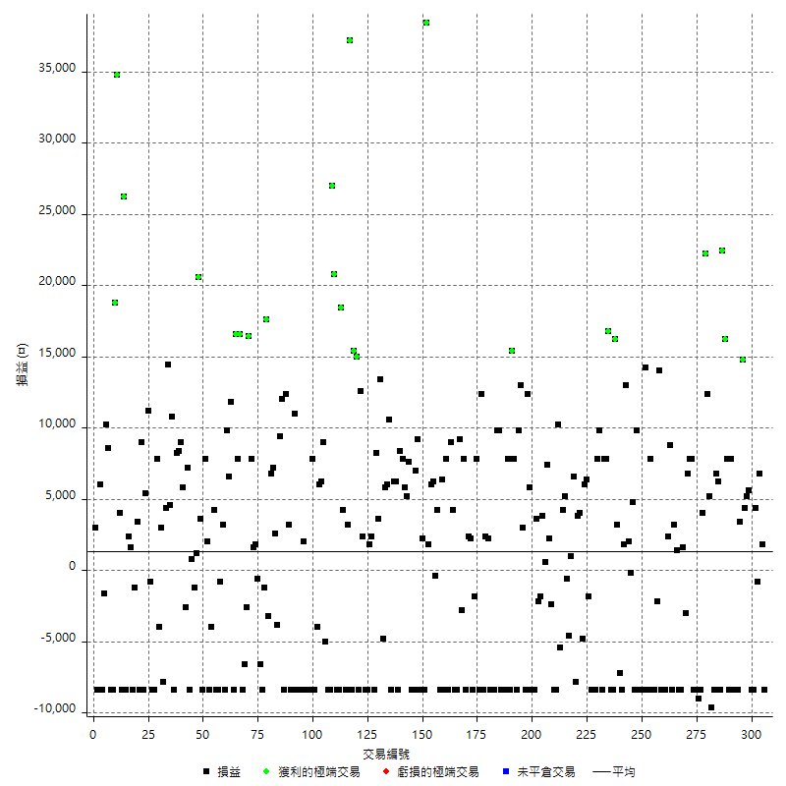

獲利交易

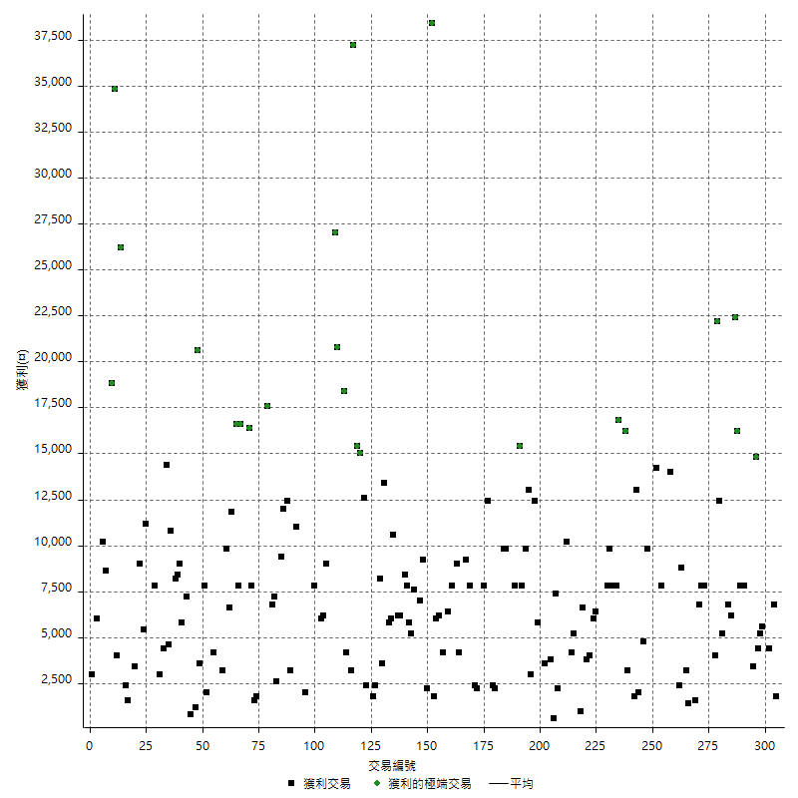

虧損交易

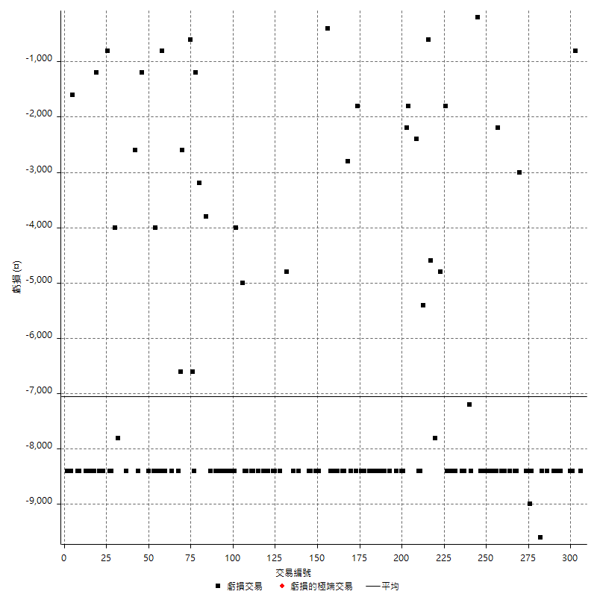

最大可能虧損

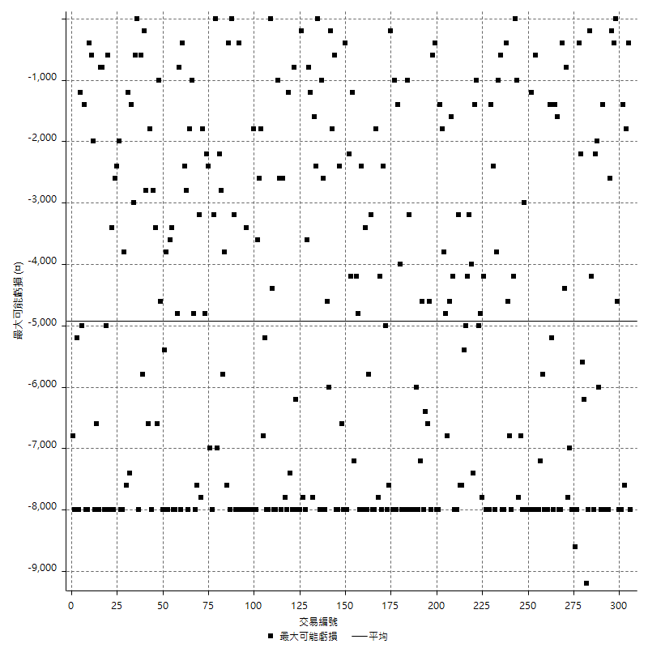

虧損的損益

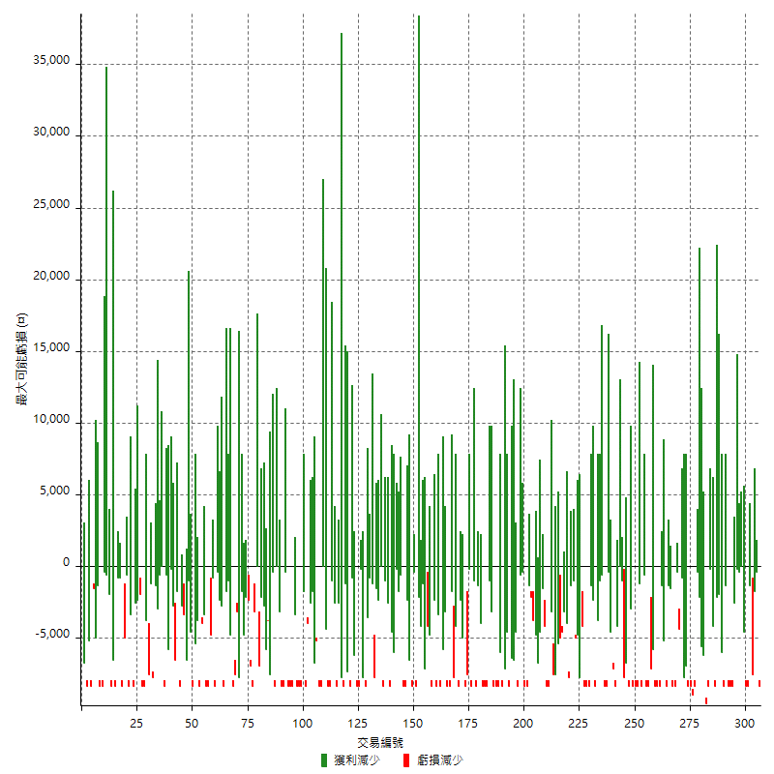

最大虧損幅度

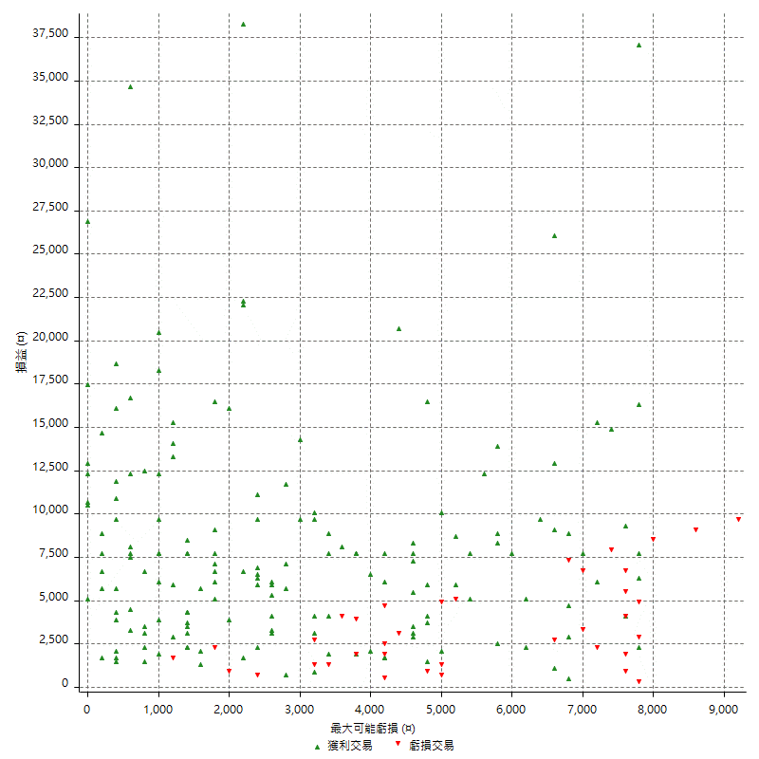

最大虧損幅度 (%)

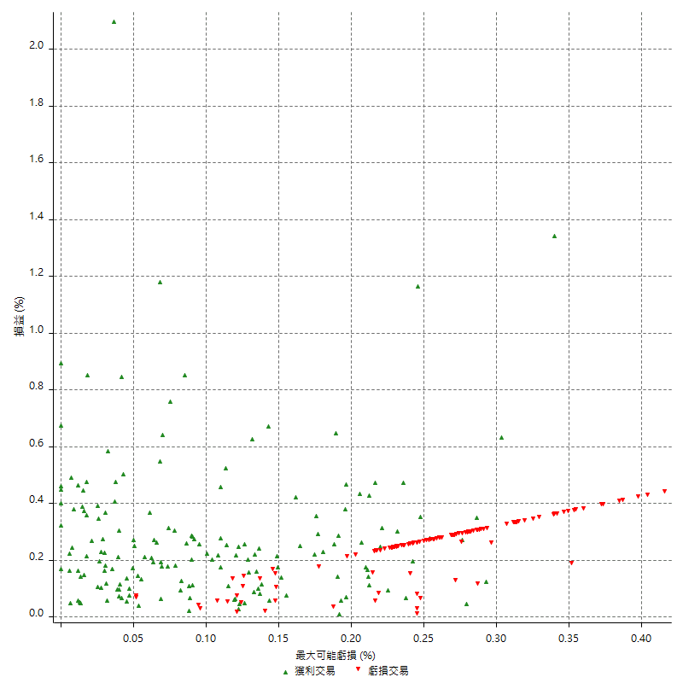

最大可能獲利

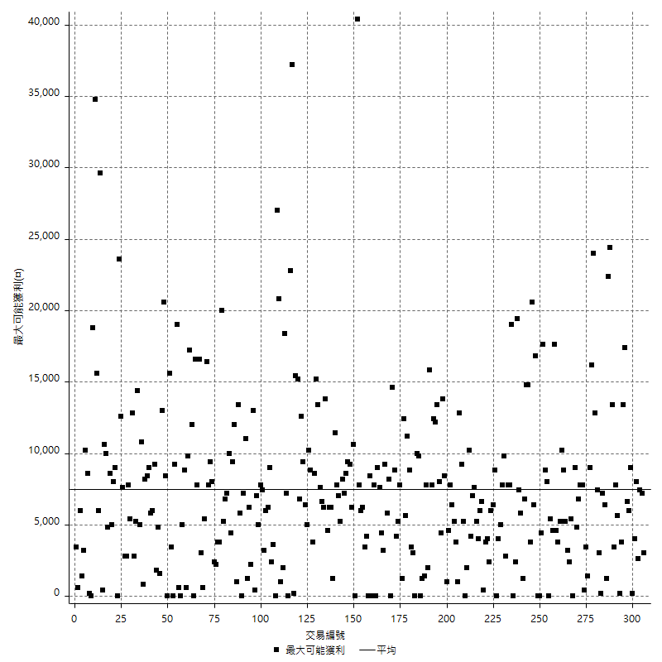

獲利的損益

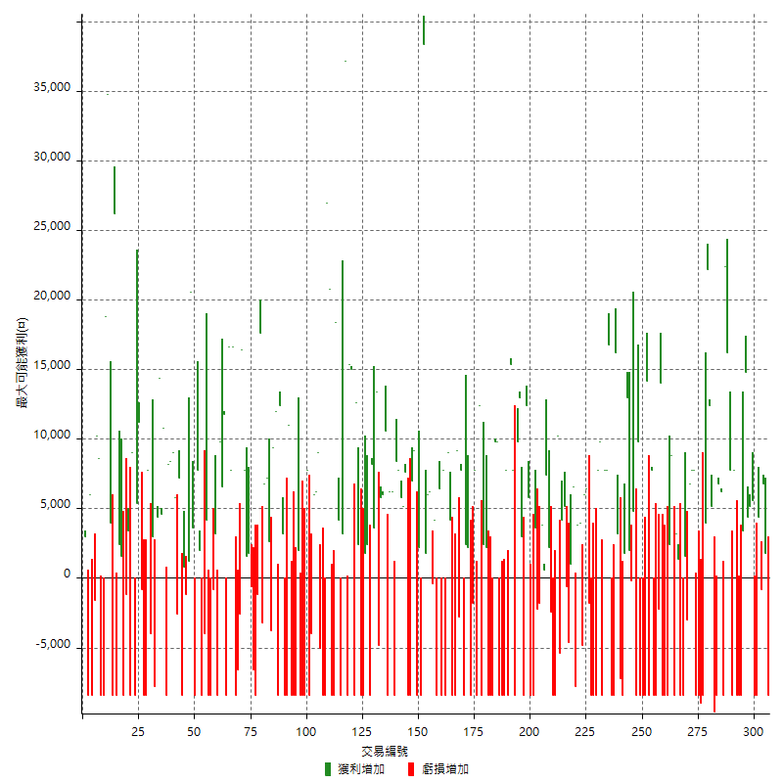

最大獲利幅度

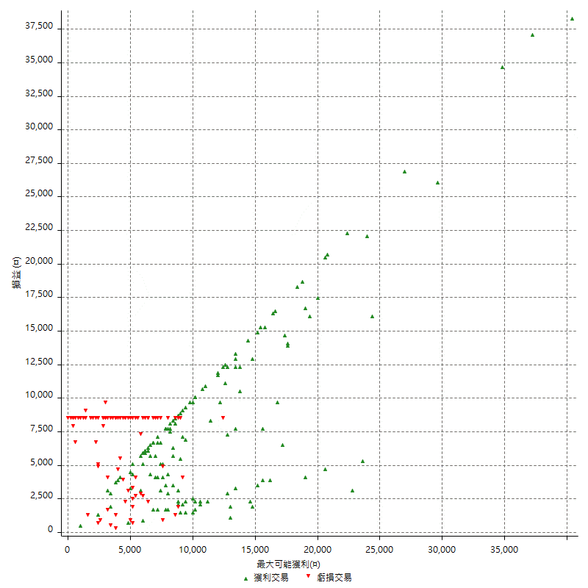

最大獲利幅度 (%)

週期性分析
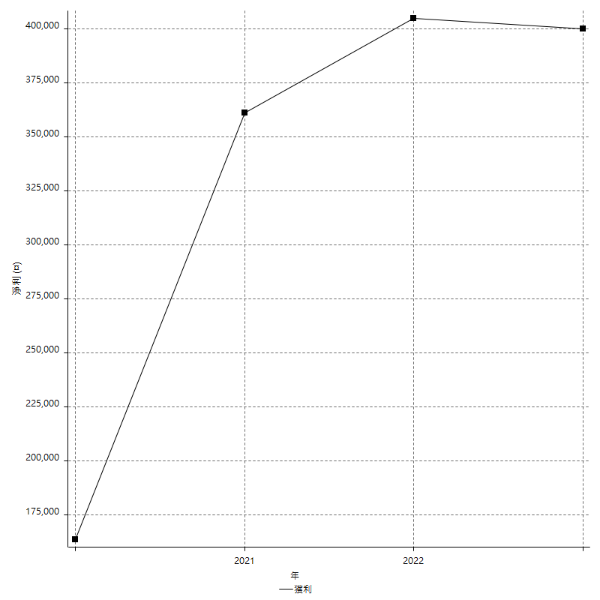
Daily Period Analysis

期間 | 獲利(¤) | 獲利(%) | 毛利 | 毛損 | 交易次數 | 勝率
2023-03-07 | -8400 | -1.3806706114 | 0 | -8400 | 1 | 0
2023-03-02 | 1800 | 0.29673590504 | 1800 | 0 | 1 | 100
2023-02-24 | 6800 | 1.1337112371 | 6800 | 0 | 1 | 100
2023-02-21 | 3600 | 0.60382422006 | 4400 | -800 | 2 | 50
2023-02-09 | -8400 | -1.3893483295 | 0 | -8400 | 1 | 0
2023-02-03 | -8400 | -1.3703099511 | 0 | -8400 | 1 | 0
2023-01-31 | 5600 | 0.92196246296 | 5600 | 0 | 1 | 100
2023-01-17 | 9600 | 1.6058882569 | 9600 | 0 | 2 | 100
2023-01-13 | 14800 | 2.538593482 | 14800 | 0 | 1 | 100
2023-01-10 | -5000 | -0.85034013605 | 3400 | -8400 | 2 | 50
2023-01-04 | -16800 | -2.7777777778 | 0 | -16800 | 2 | 0
2022-12-28 | 7800 | 1.3065326633 | 7800 | 0 | 1 | 100
2022-12-15 | -8400 | -1.3875123885 | 0 | -8400 | 1 | 0
2022-11-18 | 7800 | 1.3052208835 | 7800 | 0 | 1 | 100
2022-11-16 | 38600 | 6.9051878354 | 38600 | 0 | 2 | 100
2022-11-14 | -2200 | -0.3920171062 | 6200 | -8400 | 2 | 50
2022-11-10 | 6800 | 1.2265512266 | 6800 | 0 | 1 | 100
2022-11-02 | -8400 | -1.4925373134 | 0 | -8400 | 1 | 0
2022-10-28 | -9600 | -1.677148847 | 0 | -9600 | 1 | 0
2022-10-26 | 5200 | 0.9167842031 | 5200 | 0 | 1 | 100
2022-10-24 | 12400 | 2.2350396539 | 12400 | 0 | 1 | 100
2022-10-21 | 26200 | 4.9564888384 | 26200 | 0 | 2 | 100
2022-10-18 | -8400 | -1.5642458101 | 0 | -8400 | 1 | 0
2022-10-07 | -9000 | -1.6483516484 | 0 | -9000 | 1 | 0
2022-10-05 | -16800 | -2.9850746269 | 0 | -16800 | 2 | 0
2022-09-26 | 7800 | 1.4054054054 | 7800 | 0 | 1 | 100
2022-09-23 | 7800 | 1.4254385965 | 7800 | 0 | 1 | 100
2022-09-21 | 6800 | 1.2583271651 | 6800 | 0 | 1 | 100
2022-09-13 | -1400 | -0.25839793282 | 1600 | -3000 | 2 | 50
2022-08-19 | -8400 | -1.5267175573 | 0 | -8400 | 1 | 0
2022-08-12 | -8400 | -1.5037593985 | 0 | -8400 | 1 | 0
2022-08-08 | 4600 | 0.83032490975 | 4600 | 0 | 2 | 100
2022-08-04 | 400 | 0.07225433526 | 8800 | -8400 | 2 | 50
2022-07-28 | -6000 | -1.0721944246 | 2400 | -8400 | 2 | 50
2022-07-22 | -16800 | -2.9146426093 | 0 | -16800 | 2 | 0
2022-07-20 | 14000 | 2.4893314367 | 14000 | 0 | 1 | 100
2022-07-19 | -2200 | -0.38965639391 | 0 | -2200 | 1 | 0
2022-07-15 | -8400 | -1.4659685864 | 0 | -8400 | 1 | 0
2022-07-14 | -8400 | -1.4447884417 | 0 | -8400 | 1 | 0
2022-07-11 | 7800 | 1.359832636 | 7800 | 0 | 1 | 100
2022-07-08 | -8400 | -1.4432989691 | 0 | -8400 | 1 | 0
2022-07-06 | 14200 | 2.5008805918 | 14200 | 0 | 1 | 100
2022-06-30 | -8400 | -1.4578271434 | 0 | -8400 | 1 | 0
2022-06-15 | -8400 | -1.4368799179 | 0 | -8400 | 1 | 0
2022-06-06 | -8400 | -1.4165261383 | 0 | -8400 | 1 | 0
2022-06-01 | 9800 | 1.6803840878 | 9800 | 0 | 1 | 100
2022-05-31 | -8400 | -1.4198782961 | 0 | -8400 | 1 | 0
2022-05-26 | 4800 | 0.81799591002 | 4800 | 0 | 1 | 100
2022-05-16 | 1800 | 0.30769230769 | 2000 | -200 | 2 | 50
2022-05-11 | 13000 | 2.2727272727 | 13000 | 0 | 1 | 100
2022-04-21 | 1800 | 0.31567870922 | 1800 | 0 | 1 | 100
2022-04-20 | -8400 | -1.451780159 | 0 | -8400 | 1 | 0
2022-04-14 | -4000 | -0.6865774116 | 3200 | -7200 | 2 | 50
2022-04-11 | 16200 | 2.8601694915 | 16200 | 0 | 1 | 100
2022-04-07 | -8400 | -1.4613778706 | 0 | -8400 | 1 | 0
2022-03-23 | -8400 | -1.4403292181 | 0 | -8400 | 1 | 0
2022-03-18 | 16800 | 2.9661016949 | 16800 | 0 | 1 | 100
2022-03-15 | 7800 | 1.3963480129 | 7800 | 0 | 1 | 100
2022-02-24 | 7800 | 1.4161220044 | 7800 | 0 | 1 | 100
2022-02-10 | 1400 | 0.25482344376 | 9800 | -8400 | 2 | 50
2022-01-21 | 7800 | 1.4401772526 | 7800 | 0 | 1 | 100
2022-01-18 | -8400 | -1.5272727273 | 0 | -8400 | 1 | 0
2022-01-13 | -16800 | -2.9640084686 | 0 | -16800 | 2 | 0
2022-01-12 | -1800 | -0.31656700668 | 0 | -1800 | 1 | 0
2022-01-05 | 12400 | 2.2294138799 | 12400 | 0 | 2 | 100
2022-01-03 | -4800 | -0.85561497326 | 0 | -4800 | 1 | 0
2021-12-30 | 7800 | 1.409978308 | 7800 | 0 | 2 | 100
2021-12-29 | -1200 | -0.21645021645 | 6600 | -7800 | 2 | 50
2021-12-28 | 1000 | 0.18070112035 | 1000 | 0 | 1 | 100
2021-12-22 | -5200 | -0.93089867526 | 0 | -5200 | 2 | 0
2021-12-17 | 5200 | 0.9396458258 | 5200 | 0 | 1 | 100
2021-12-08 | 4200 | 0.76474872542 | 4200 | 0 | 1 | 100
2021-12-03 | 4800 | 0.88170462895 | 10200 | -5400 | 2 | 50
2021-12-02 | -16800 | -2.9935851746 | 0 | -16800 | 2 | 0
2021-11-26 | -2400 | -0.42583392477 | 0 | -2400 | 1 | 0
2021-11-25 | 2200 | 0.39187744923 | 2200 | 0 | 1 | 100
2021-11-19 | 7400 | 1.3357400722 | 7400 | 0 | 1 | 100
2021-11-17 | 4400 | 0.80058224163 | 4400 | 0 | 2 | 100
2021-11-16 | -1800 | -0.32644178455 | 0 | -1800 | 1 | 0
2021-11-12 | -2200 | -0.39739884393 | 0 | -2200 | 1 | 0
2021-11-10 | 3600 | 0.65454545455 | 3600 | 0 | 1 | 100
2021-11-08 | -8400 | -1.5042979943 | 0 | -8400 | 1 | 0
2021-10-28 | -8400 | -1.4820042343 | 0 | -8400 | 1 | 0
2021-10-27 | 5800 | 1.0338680927 | 5800 | 0 | 1 | 100
2021-10-20 | 4000 | 0.71813285458 | 12400 | -8400 | 2 | 50
2021-10-18 | 16000 | 2.9574861368 | 16000 | 0 | 2 | 100
2021-10-08 | 1400 | 0.25945144552 | 9800 | -8400 | 2 | 50
2021-09-16 | 7800 | 1.4667168108 | 7800 | 0 | 1 | 100
2021-09-14 | 15400 | 2.9821843532 | 15400 | 0 | 1 | 100
2021-09-13 | -8400 | -1.6006097561 | 0 | -8400 | 1 | 0
2021-09-08 | -600 | -0.11419870575 | 7800 | -8400 | 2 | 50
2021-09-06 | -16800 | -3.0984876429 | 0 | -16800 | 2 | 0
2021-09-02 | 19600 | 3.7504783773 | 19600 | 0 | 2 | 100
2021-09-01 | -8400 | -1.581920904 | 0 | -8400 | 1 | 0
2021-08-30 | -16800 | -3.0668127054 | 0 | -16800 | 2 | 0
2021-08-24 | 4600 | 0.84683357879 | 4600 | 0 | 2 | 100
2021-08-19 | 4000 | 0.74183976261 | 12400 | -8400 | 2 | 50
2021-08-17 | -8400 | -1.5339663988 | 0 | -8400 | 1 | 0
2021-08-11 | 7800 | 1.4449796221 | 7800 | 0 | 1 | 100
2021-08-05 | -1800 | -0.33234859675 | 0 | -1800 | 1 | 0
2021-08-03 | -6200 | -1.131799927 | 2200 | -8400 | 2 | 50
2021-07-23 | 2400 | 0.4400440044 | 2400 | 0 | 1 | 100
2021-07-21 | -600 | -0.10989010989 | 7800 | -8400 | 2 | 50
2021-07-12 | -2800 | -0.51020408163 | 0 | -2800 | 1 | 0
2021-07-06 | 800 | 0.14598540146 | 9200 | -8400 | 2 | 50
2021-07-01 | -4200 | -0.76059398769 | 4200 | -8400 | 2 | 50
2021-06-29 | 9000 | 1.6568483063 | 9000 | 0 | 1 | 100
2021-06-24 | -8400 | -1.5228426396 | 0 | -8400 | 1 | 0
2021-06-21 | -600 | -0.10865628396 | 7800 | -8400 | 2 | 50
2021-06-18 | -2000 | -0.36088054854 | 6400 | -8400 | 2 | 50
2021-06-16 | 3800 | 0.69040697674 | 4200 | -400 | 2 | 50
2021-06-02 | 12200 | 2.2668153103 | 12200 | 0 | 2 | 100
2021-05-26 | 1800 | 0.3355704698 | 1800 | 0 | 1 | 100
2021-05-19 | 30000 | 5.9241706161 | 38400 | -8400 | 2 | 50
2021-05-10 | -6200 | -1.2095200936 | 2200 | -8400 | 2 | 50
2021-04-27 | 16200 | 3.2634971797 | 16200 | 0 | 2 | 100
2021-04-20 | -8400 | -1.6640253566 | 0 | -8400 | 1 | 0
2021-04-19 | -800 | -0.1582278481 | 7600 | -8400 | 2 | 50
2021-04-16 | 11000 | 2.2240194096 | 11000 | 0 | 2 | 100
2021-04-14 | 7800 | 1.6023007395 | 7800 | 0 | 1 | 100
2021-04-09 | 0 | 0 | 8400 | -8400 | 2 | 50
2021-03-31 | 12400 | 2.6138279933 | 12400 | 0 | 2 | 100
2021-03-30 | -8400 | -1.7398508699 | 0 | -8400 | 1 | 0
2021-03-23 | 10600 | 2.2448115205 | 10600 | 0 | 1 | 100
2021-03-17 | 11800 | 2.5629887055 | 11800 | 0 | 2 | 100
2021-03-12 | 8600 | 1.9034971226 | 13400 | -4800 | 2 | 50
2021-03-10 | 3600 | 0.80321285141 | 3600 | 0 | 1 | 100
2021-03-04 | 8200 | 1.8636363636 | 8200 | 0 | 1 | 100
2021-02-24 | -8400 | -1.8733273863 | 0 | -8400 | 1 | 0
2021-02-22 | 4200 | 0.94552003602 | 4200 | 0 | 2 | 100
2021-02-18 | -16800 | -3.6442516269 | 0 | -16800 | 2 | 0
2021-02-03 | 15000 | 3.3632286996 | 15000 | 0 | 2 | 100
2021-01-28 | -8400 | -1.8485915493 | 0 | -8400 | 1 | 0
2021-01-26 | 15000 | 3.4137460173 | 15000 | 0 | 1 | 100
2021-01-20 | 7000 | 1.6188714154 | 15400 | -8400 | 2 | 50
2021-01-15 | 40400 | 10.306122449 | 40400 | 0 | 2 | 100
2021-01-14 | -4200 | -1.0600706714 | 4200 | -8400 | 2 | 50
2021-01-12 | 18400 | 4.870301747 | 18400 | 0 | 1 | 100
2021-01-11 | -8400 | -2.17503884 | 0 | -8400 | 1 | 0
2021-01-08 | 12400 | 3.317281969 | 20800 | -8400 | 2 | 50
2021-01-06 | 27000 | 7.785467128 | 27000 | 0 | 1 | 100
2021-01-05 | -16800 | -4.6204620462 | 0 | -16800 | 2 | 0
2020-12-31 | 4000 | 1.1123470523 | 9000 | -5000 | 2 | 50
2020-12-29 | 12200 | 3.5118019574 | 12200 | 0 | 2 | 100
2020-12-25 | -4000 | -1.1383039271 | 0 | -4000 | 1 | 0
2020-12-22 | -8400 | -2.3346303502 | 0 | -8400 | 1 | 0
2020-12-15 | 7800 | 2.2159090909 | 7800 | 0 | 1 | 100
2020-12-09 | -8400 | -2.3307436182 | 0 | -8400 | 1 | 0
2020-12-08 | -8400 | -2.2776572668 | 0 | -8400 | 1 | 0
2020-12-07 | -6400 | -1.7057569296 | 2000 | -8400 | 2 | 50
2020-12-03 | -8400 | -2.1897810219 | 0 | -8400 | 1 | 0
2020-12-02 | -16800 | -4.1958041958 | 0 | -16800 | 2 | 0
2020-11-30 | 2600 | 0.65359477124 | 11000 | -8400 | 2 | 50
2020-11-27 | -8400 | -2.0679468242 | 0 | -8400 | 1 | 0
2020-11-24 | 3200 | 0.79404466501 | 3200 | 0 | 1 | 100
2020-11-17 | 4000 | 1.0025062657 | 12400 | -8400 | 2 | 50
2020-11-12 | 21400 | 5.6673728814 | 21400 | 0 | 2 | 100
2020-11-05 | -1200 | -0.31678986272 | 2600 | -3800 | 2 | 50
2020-11-04 | 14000 | 3.8377192982 | 14000 | 0 | 2 | 100
2020-10-20 | -3200 | -0.86956521739 | 0 | -3200 | 1 | 0
2020-10-13 | 17600 | 5.0228310502 | 17600 | 0 | 1 | 100
2020-10-12 | -1200 | -0.34129692833 | 0 | -1200 | 1 | 0
2020-10-08 | -8400 | -2.3333333333 | 0 | -8400 | 1 | 0
2020-10-07 | -6600 | -1.8003273322 | 0 | -6600 | 1 | 0
2020-10-05 | -600 | -0.16339869281 | 0 | -600 | 1 | 0
2020-09-29 | 3400 | 0.93457943925 | 3400 | 0 | 2 | 100
2020-09-24 | 7800 | 2.191011236 | 7800 | 0 | 1 | 100
2020-09-21 | 16400 | 4.8292108363 | 16400 | 0 | 1 | 100
2020-09-17 | -2600 | -0.75978959673 | 0 | -2600 | 1 | 0
2020-09-15 | -15000 | -4.1993281075 | 0 | -15000 | 2 | 0
2020-09-02 | 16600 | 4.873752202 | 16600 | 0 | 1 | 100
2020-08-31 | 7800 | 2.34375 | 7800 | 0 | 1 | 100
2020-08-27 | 16600 | 5.2498418722 | 16600 | 0 | 1 | 100
2020-08-26 | 3400 | 1.0869565217 | 11800 | -8400 | 2 | 50
2020-08-24 | 6600 | 2.1554539517 | 6600 | 0 | 1 | 100
2020-08-18 | 9800 | 3.30634278 | 9800 | 0 | 1 | 100
2020-08-11 | -5200 | -1.724137931 | 3200 | -8400 | 2 | 50
2020-08-06 | -800 | -0.26455026455 | 0 | -800 | 1 | 0
2020-08-05 | -8400 | -2.7027027027 | 0 | -8400 | 1 | 0
2020-07-30 | -8400 | -2.6315789474 | 0 | -8400 | 1 | 0
2020-07-28 | 4200 | 1.3333333333 | 4200 | 0 | 1 | 100
2020-07-22 | -12400 | -3.7874160049 | 0 | -12400 | 2 | 0
2020-07-15 | 2000 | 0.61462814997 | 2000 | 0 | 1 | 100
2020-07-14 | 7800 | 2.4559193955 | 7800 | 0 | 1 | 100
2020-07-09 | -8400 | -2.5766871166 | 0 | -8400 | 1 | 0
2020-07-07 | 24200 | 8.0185553347 | 24200 | 0 | 2 | 100
2020-07-03 | 1200 | 0.39920159681 | 1200 | 0 | 1 | 100
2020-06-24 | -1200 | -0.39761431412 | 0 | -1200 | 1 | 0
2020-06-23 | 800 | 0.2657807309 | 800 | 0 | 1 | 100
2020-06-22 | -8400 | -2.7149321267 | 0 | -8400 | 1 | 0
2020-06-17 | 4600 | 1.5091863517 | 7200 | -2600 | 2 | 50
2020-06-15 | 5800 | 1.9397993311 | 5800 | 0 | 1 | 100
2020-06-11 | 17400 | 6.1789772727 | 17400 | 0 | 2 | 100
2020-06-09 | 8200 | 2.9992684711 | 8200 | 0 | 1 | 100
2020-06-08 | 2400 | 0.88560885609 | 10800 | -8400 | 2 | 50
2020-06-04 | 19000 | 7.5396825397 | 19000 | 0 | 2 | 100
2020-05-27 | 4400 | 1.7770597738 | 4400 | 0 | 1 | 100
2020-05-19 | -4800 | -1.9017432647 | 3000 | -7800 | 2 | 50
2020-05-15 | -4000 | -1.5600624025 | 0 | -4000 | 1 | 0
2020-05-12 | 7800 | 3.1375703942 | 7800 | 0 | 1 | 100
2020-05-06 | -8400 | -3.2684824903 | 0 | -8400 | 1 | 0
2020-04-29 | -8400 | -3.1650339111 | 0 | -8400 | 1 | 0
2020-04-28 | 10400 | 4.0784313725 | 11200 | -800 | 2 | 50
2020-04-23 | -3000 | -1.1627906977 | 5400 | -8400 | 2 | 50
2020-04-20 | 9000 | 3.6144578313 | 9000 | 0 | 1 | 100
2020-04-15 | -8400 | -3.2634032634 | 0 | -8400 | 1 | 0
2020-04-13 | 3400 | 1.3385826772 | 3400 | 0 | 1 | 100
2020-04-09 | -1200 | -0.47021943574 | 0 | -1200 | 1 | 0
2020-04-08 | -6800 | -2.5954198473 | 1600 | -8400 | 2 | 50
2020-04-07 | -6000 | -2.2388059701 | 2400 | -8400 | 2 | 50
2020-03-27 | 26200 | 10.835401158 | 26200 | 0 | 1 | 100
2020-03-26 | -4400 | -1.7871649066 | 4000 | -8400 | 2 | 50
2020-03-19 | 34800 | 16.461684011 | 34800 | 0 | 1 | 100
2020-03-11 | 18800 | 9.7611630322 | 18800 | 0 | 1 | 100
2020-03-04 | -8400 | -4.1791044776 | 0 | -8400 | 1 | 0
2020-02-27 | -8400 | -4.0114613181 | 0 | -8400 | 1 | 0
2020-02-26 | 8600 | 4.2828685259 | 8600 | 0 | 1 | 100
2020-02-20 | 10200 | 5.351521511 | 10200 | 0 | 1 | 100
2020-02-18 | -1600 | -0.83246618106 | 0 | -1600 | 1 | 0
2020-02-13 | -2400 | -1.233299075 | 6000 | -8400 | 2 | 50
2020-02-12 | -8400 | -4.1379310345 | 0 | -8400 | 1 | 0
2020-02-07 | 3000 | 1.5 | 3000 | 0 | 1 | 100

Daily Rolling Period Analysis

期間 | 獲利(¤) | 獲利(%) | 毛利 | 毛損 | 交易次數 | 勝率
當日 - 2023/3/7 | -8400 | -0.28393726339 | 0 | -8400 | 1 | 0
2023/3/6 - 2023/3/7 | -8400 | -0.28393726339 | 0 | -8400 | 1 | 0
2023/3/5 - 2023/3/7 | -8400 | -0.28393726339 | 0 | -8400 | 1 | 0
2023/3/4 - 2023/3/7 | -8400 | -0.28393726339 | 0 | -8400 | 1 | 0
2023/3/3 - 2023/3/7 | -8400 | -0.28393726339 | 0 | -8400 | 1 | 0
2023/3/2 - 2023/3/7 | -6600 | -0.2233653716 | 1800 | -8400 | 2 | 50
2023/3/1 - 2023/3/7 | -6600 | -0.2233653716 | 1800 | -8400 | 2 | 50
2023/2/28 - 2023/3/7 | -6600 | -0.2233653716 | 1800 | -8400 | 2 | 50
2023/2/27 - 2023/3/7 | -6600 | -0.2233653716 | 1800 | -8400 | 2 | 50
2023/2/26 - 2023/3/7 | -6600 | -0.2233653716 | 1800 | -8400 | 2 | 50
2023/2/25 - 2023/3/7 | -6600 | -0.2233653716 | 1800 | -8400 | 2 | 50
2023/2/24 - 2023/3/7 | 200 | 0.0067999456004 | 8600 | -8400 | 3 | 66.666666667
2023/2/23 - 2023/3/7 | 200 | 0.0067999456004 | 8600 | -8400 | 3 | 66.666666667
2023/2/22 - 2023/3/7 | 200 | 0.0067999456004 | 8600 | -8400 | 3 | 66.666666667
2023/2/21 - 2023/3/7 | 3800 | 0.12958668667 | 13000 | -9200 | 5 | 60
2023/2/20 - 2023/3/7 | 3800 | 0.12958668667 | 13000 | -9200 | 5 | 60
2023/2/19 - 2023/3/7 | 3800 | 0.12958668667 | 13000 | -9200 | 5 | 60
2023/2/18 - 2023/3/7 | 3800 | 0.12958668667 | 13000 | -9200 | 5 | 60
2023/2/17 - 2023/3/7 | 3800 | 0.12958668667 | 13000 | -9200 | 5 | 60
2023/2/16 - 2023/3/7 | 3800 | 0.12958668667 | 13000 | -9200 | 5 | 60
2023/2/15 - 2023/3/7 | 3800 | 0.12958668667 | 13000 | -9200 | 5 | 60
2023/2/14 - 2023/3/7 | 3800 | 0.12958668667 | 13000 | -9200 | 5 | 60
2023/2/13 - 2023/3/7 | 3800 | 0.12958668667 | 13000 | -9200 | 5 | 60
2023/2/12 - 2023/3/7 | 3800 | 0.12958668667 | 13000 | -9200 | 5 | 60
2023/2/11 - 2023/3/7 | 3800 | 0.12958668667 | 13000 | -9200 | 5 | 60
2023/2/10 - 2023/3/7 | 3800 | 0.12958668667 | 13000 | -9200 | 5 | 60
2023/2/9 - 2023/3/7 | -4600 | -0.15686809439 | 13000 | -17600 | 6 | 50
2023/2/8 - 2023/3/7 | -4600 | -0.15686809439 | 13000 | -17600 | 6 | 50
2023/2/7 - 2023/3/7 | -4600 | -0.15686809439 | 13000 | -17600 | 6 | 50
2023/2/6 - 2023/3/7 | -4600 | -0.15686809439 | 13000 | -17600 | 6 | 50
2023/2/5 - 2023/3/7 | -4600 | -0.15686809439 | 13000 | -17600 | 6 | 50
2023/2/4 - 2023/3/7 | -4600 | -0.15686809439 | 13000 | -17600 | 6 | 50
2023/2/3 - 2023/3/7 | -13000 | -0.44332287546 | 13000 | -26000 | 7 | 42.857142857
2023/2/2 - 2023/3/7 | -13000 | -0.44332287546 | 13000 | -26000 | 7 | 42.857142857
2023/2/1 - 2023/3/7 | -13000 | -0.44332287546 | 13000 | -26000 | 7 | 42.857142857
2023/1/31 - 2023/3/7 | -7400 | -0.2533205532 | 18600 | -26000 | 8 | 50
2023/1/30 - 2023/3/7 | -7400 | -0.2533205532 | 18600 | -26000 | 8 | 50
2023/1/29 - 2023/3/7 | -7400 | -0.2533205532 | 18600 | -26000 | 8 | 50
2023/1/28 - 2023/3/7 | -7400 | -0.2533205532 | 18600 | -26000 | 8 | 50
2023/1/27 - 2023/3/7 | -7400 | -0.2533205532 | 18600 | -26000 | 8 | 50
2023/1/26 - 2023/3/7 | -7400 | -0.2533205532 | 18600 | -26000 | 8 | 50
2023/1/25 - 2023/3/7 | -7400 | -0.2533205532 | 18600 | -26000 | 8 | 50
2023/1/24 - 2023/3/7 | -7400 | -0.2533205532 | 18600 | -26000 | 8 | 50
2023/1/23 - 2023/3/7 | -7400 | -0.2533205532 | 18600 | -26000 | 8 | 50
2023/1/22 - 2023/3/7 | -7400 | -0.2533205532 | 18600 | -26000 | 8 | 50
2023/1/21 - 2023/3/7 | -7400 | -0.2533205532 | 18600 | -26000 | 8 | 50
2023/1/20 - 2023/3/7 | -7400 | -0.2533205532 | 18600 | -26000 | 8 | 50
2023/1/19 - 2023/3/7 | -7400 | -0.2533205532 | 18600 | -26000 | 8 | 50
2023/1/18 - 2023/3/7 | -7400 | -0.2533205532 | 18600 | -26000 | 8 | 50
2023/1/17 - 2023/3/7 | 2200 | 0.075809786354 | 28200 | -26000 | 10 | 60
2023/1/16 - 2023/3/7 | 2200 | 0.075809786354 | 28200 | -26000 | 10 | 60
2023/1/15 - 2023/3/7 | 2200 | 0.075809786354 | 28200 | -26000 | 10 | 60
2023/1/14 - 2023/3/7 | 2200 | 0.075809786354 | 28200 | -26000 | 10 | 60
2023/1/13 - 2023/3/7 | 17000 | 0.59183957666 | 43000 | -26000 | 11 | 63.636363636
2023/1/12 - 2023/3/7 | 17000 | 0.59183957666 | 43000 | -26000 | 11 | 63.636363636
2023/1/11 - 2023/3/7 | 17000 | 0.59183957666 | 43000 | -26000 | 11 | 63.636363636
2023/1/10 - 2023/3/7 | 12000 | 0.41876046901 | 46400 | -34400 | 13 | 61.538461539
2023/1/9 - 2023/3/7 | 12000 | 0.41876046901 | 46400 | -34400 | 13 | 61.538461539
2023/1/8 - 2023/3/7 | 12000 | 0.41876046901 | 46400 | -34400 | 13 | 61.538461539
2023/1/7 - 2023/3/7 | 12000 | 0.41876046901 | 46400 | -34400 | 13 | 61.538461539
2023/1/6 - 2023/3/7 | 12000 | 0.41876046901 | 46400 | -34400 | 13 | 61.538461539
2023/1/5 - 2023/3/7 | 12000 | 0.41876046901 | 46400 | -34400 | 13 | 61.538461539
2023/1/4 - 2023/3/7 | -4800 | -0.1675041876 | 46400 | -51200 | 15 | 53.333333333
2023/1/3 - 2023/3/7 | -4800 | -0.1675041876 | 46400 | -51200 | 15 | 53.333333333
2023/1/2 - 2023/3/7 | -4800 | -0.1675041876 | 46400 | -51200 | 15 | 53.333333333
2023/1/1 - 2023/3/7 | -4800 | -0.1675041876 | 46400 | -51200 | 15 | 53.333333333
2022/12/31 - 2023/3/7 | -4800 | -0.1675041876 | 46400 | -51200 | 15 | 53.333333333
2022/12/30 - 2023/3/7 | -4800 | -0.1675041876 | 46400 | -51200 | 15 | 53.333333333
2022/12/29 - 2023/3/7 | -4800 | -0.1675041876 | 46400 | -51200 | 15 | 53.333333333
2022/12/28 - 2023/3/7 | 3000 | 0.10526315789 | 54200 | -51200 | 16 | 56.25
2022/12/27 - 2023/3/7 | 3000 | 0.10526315789 | 54200 | -51200 | 16 | 56.25
2022/12/26 - 2023/3/7 | 3000 | 0.10526315789 | 54200 | -51200 | 16 | 56.25
2022/12/25 - 2023/3/7 | 3000 | 0.10526315789 | 54200 | -51200 | 16 | 56.25
2022/12/24 - 2023/3/7 | 3000 | 0.10526315789 | 54200 | -51200 | 16 | 56.25
2022/12/23 - 2023/3/7 | 3000 | 0.10526315789 | 54200 | -51200 | 16 | 56.25
2022/12/22 - 2023/3/7 | 3000 | 0.10526315789 | 54200 | -51200 | 16 | 56.25
2022/12/21 - 2023/3/7 | 3000 | 0.10526315789 | 54200 | -51200 | 16 | 56.25
2022/12/20 - 2023/3/7 | 3000 | 0.10526315789 | 54200 | -51200 | 16 | 56.25
2022/12/19 - 2023/3/7 | 3000 | 0.10526315789 | 54200 | -51200 | 16 | 56.25
2022/12/18 - 2023/3/7 | 3000 | 0.10526315789 | 54200 | -51200 | 16 | 56.25
2022/12/17 - 2023/3/7 | 3000 | 0.10526315789 | 54200 | -51200 | 16 | 56.25
2022/12/16 - 2023/3/7 | 3000 | 0.10526315789 | 54200 | -51200 | 16 | 56.25
2022/12/15 - 2023/3/7 | -5400 | -0.18947368421 | 54200 | -59600 | 17 | 52.941176471
2022/12/14 - 2023/3/7 | -5400 | -0.18947368421 | 54200 | -59600 | 17 | 52.941176471
2022/12/13 - 2023/3/7 | -5400 | -0.18947368421 | 54200 | -59600 | 17 | 52.941176471
2022/12/12 - 2023/3/7 | -5400 | -0.18947368421 | 54200 | -59600 | 17 | 52.941176471
2022/12/11 - 2023/3/7 | -5400 | -0.18947368421 | 54200 | -59600 | 17 | 52.941176471
2022/12/10 - 2023/3/7 | -5400 | -0.18947368421 | 54200 | -59600 | 17 | 52.941176471
2022/12/9 - 2023/3/7 | -5400 | -0.18947368421 | 54200 | -59600 | 17 | 52.941176471
2022/12/8 - 2023/3/7 | -5400 | -0.18947368421 | 54200 | -59600 | 17 | 52.941176471
2022/12/7 - 2023/3/7 | -5400 | -0.18947368421 | 54200 | -59600 | 17 | 52.941176471
2022/12/6 - 2023/3/7 | -5400 | -0.18947368421 | 54200 | -59600 | 17 | 52.941176471
2022/12/5 - 2023/3/7 | -5400 | -0.18947368421 | 54200 | -59600 | 17 | 52.941176471
2022/12/4 - 2023/3/7 | -5400 | -0.18947368421 | 54200 | -59600 | 17 | 52.941176471
2022/12/3 - 2023/3/7 | -5400 | -0.18947368421 | 54200 | -59600 | 17 | 52.941176471
2022/12/2 - 2023/3/7 | -5400 | -0.18947368421 | 54200 | -59600 | 17 | 52.941176471
2022/12/1 - 2023/3/7 | -5400 | -0.18947368421 | 54200 | -59600 | 17 | 52.941176471
2022/11/30 - 2023/3/7 | -5400 | -0.18947368421 | 54200 | -59600 | 17 | 52.941176471
2022/11/29 - 2023/3/7 | -5400 | -0.18947368421 | 54200 | -59600 | 17 | 52.941176471
2022/11/28 - 2023/3/7 | -5400 | -0.18947368421 | 54200 | -59600 | 17 | 52.941176471
2022/11/27 - 2023/3/7 | -5400 | -0.18947368421 | 54200 | -59600 | 17 | 52.941176471
2022/11/26 - 2023/3/7 | -5400 | -0.18947368421 | 54200 | -59600 | 17 | 52.941176471
2022/11/25 - 2023/3/7 | -5400 | -0.18947368421 | 54200 | -59600 | 17 | 52.941176471
2022/11/24 - 2023/3/7 | -5400 | -0.18947368421 | 54200 | -59600 | 17 | 52.941176471
2022/11/23 - 2023/3/7 | -5400 | -0.18947368421 | 54200 | -59600 | 17 | 52.941176471
2022/11/22 - 2023/3/7 | -5400 | -0.18947368421 | 54200 | -59600 | 17 | 52.941176471
2022/11/21 - 2023/3/7 | -5400 | -0.18947368421 | 54200 | -59600 | 17 | 52.941176471
2022/11/20 - 2023/3/7 | -5400 | -0.18947368421 | 54200 | -59600 | 17 | 52.941176471
2022/11/19 - 2023/3/7 | -5400 | -0.18947368421 | 54200 | -59600 | 17 | 52.941176471
2022/11/18 - 2023/3/7 | 2400 | 0.08467400508 | 62000 | -59600 | 18 | 55.555555556
2022/11/17 - 2023/3/7 | 2400 | 0.08467400508 | 62000 | -59600 | 18 | 55.555555556
2022/11/16 - 2023/3/7 | 41000 | 1.4870158131 | 100600 | -59600 | 20 | 60
2022/11/15 - 2023/3/7 | 41000 | 1.4870158131 | 100600 | -59600 | 20 | 60
2022/11/14 - 2023/3/7 | 38800 | 1.4135820461 | 106800 | -68000 | 22 | 59.090909091
2022/11/13 - 2023/3/7 | 38800 | 1.4135820461 | 106800 | -68000 | 22 | 59.090909091
2022/11/12 - 2023/3/7 | 38800 | 1.4135820461 | 106800 | -68000 | 22 | 59.090909091
2022/11/11 - 2023/3/7 | 38800 | 1.4135820461 | 106800 | -68000 | 22 | 59.090909091
2022/11/10 - 2023/3/7 | 45600 | 1.6695957821 | 113600 | -68000 | 23 | 60.869565217
2022/11/9 - 2023/3/7 | 45600 | 1.6695957821 | 113600 | -68000 | 23 | 60.869565217
2022/11/8 - 2023/3/7 | 45600 | 1.6695957821 | 113600 | -68000 | 23 | 60.869565217
2022/11/7 - 2023/3/7 | 45600 | 1.6695957821 | 113600 | -68000 | 23 | 60.869565217
2022/11/6 - 2023/3/7 | 45600 | 1.6695957821 | 113600 | -68000 | 23 | 60.869565217
2022/11/5 - 2023/3/7 | 45600 | 1.6695957821 | 113600 | -68000 | 23 | 60.869565217
2022/11/4 - 2023/3/7 | 45600 | 1.6695957821 | 113600 | -68000 | 23 | 60.869565217
2022/11/3 - 2023/3/7 | 45600 | 1.6695957821 | 113600 | -68000 | 23 | 60.869565217
2022/11/2 - 2023/3/7 | 37200 | 1.3620386643 | 113600 | -76400 | 24 | 58.333333333
2022/11/1 - 2023/3/7 | 37200 | 1.3620386643 | 113600 | -76400 | 24 | 58.333333333
2022/10/31 - 2023/3/7 | 37200 | 1.3620386643 | 113600 | -76400 | 24 | 58.333333333
2022/10/30 - 2023/3/7 | 37200 | 1.3620386643 | 113600 | -76400 | 24 | 58.333333333
2022/10/29 - 2023/3/7 | 37200 | 1.3620386643 | 113600 | -76400 | 24 | 58.333333333
2022/10/28 - 2023/3/7 | 27600 | 1.0105448155 | 113600 | -86000 | 25 | 56
2022/10/27 - 2023/3/7 | 27600 | 1.0105448155 | 113600 | -86000 | 25 | 56
2022/10/26 - 2023/3/7 | 32800 | 1.2055277859 | 118800 | -86000 | 26 | 57.692307692
2022/10/25 - 2023/3/7 | 32800 | 1.2055277859 | 118800 | -86000 | 26 | 57.692307692
2022/10/24 - 2023/3/7 | 45200 | 1.6765578635 | 131200 | -86000 | 27 | 59.259259259
2022/10/23 - 2023/3/7 | 45200 | 1.6765578635 | 131200 | -86000 | 27 | 59.259259259
2022/10/22 - 2023/3/7 | 45200 | 1.6765578635 | 131200 | -86000 | 27 | 59.259259259
2022/10/21 - 2023/3/7 | 71400 | 2.7008624603 | 157400 | -86000 | 29 | 62.068965517
2022/10/20 - 2023/3/7 | 71400 | 2.7008624603 | 157400 | -86000 | 29 | 62.068965517
2022/10/19 - 2023/3/7 | 71400 | 2.7008624603 | 157400 | -86000 | 29 | 62.068965517
2022/10/18 - 2023/3/7 | 63000 | 2.3831139355 | 157400 | -94400 | 30 | 60
2022/10/17 - 2023/3/7 | 63000 | 2.3831139355 | 157400 | -94400 | 30 | 60
2022/10/16 - 2023/3/7 | 63000 | 2.3831139355 | 157400 | -94400 | 30 | 60
2022/10/15 - 2023/3/7 | 63000 | 2.3831139355 | 157400 | -94400 | 30 | 60
2022/10/14 - 2023/3/7 | 63000 | 2.3831139355 | 157400 | -94400 | 30 | 60
2022/10/13 - 2023/3/7 | 63000 | 2.3831139355 | 157400 | -94400 | 30 | 60
2022/10/12 - 2023/3/7 | 63000 | 2.3831139355 | 157400 | -94400 | 30 | 60
2022/10/11 - 2023/3/7 | 63000 | 2.3831139355 | 157400 | -94400 | 30 | 60
2022/10/10 - 2023/3/7 | 63000 | 2.3831139355 | 157400 | -94400 | 30 | 60
2022/10/9 - 2023/3/7 | 63000 | 2.3831139355 | 157400 | -94400 | 30 | 60
2022/10/8 - 2023/3/7 | 63000 | 2.3831139355 | 157400 | -94400 | 30 | 60
2022/10/7 - 2023/3/7 | 54000 | 2.0426690876 | 157400 | -103400 | 31 | 58.064516129
2022/10/6 - 2023/3/7 | 54000 | 2.0426690876 | 157400 | -103400 | 31 | 58.064516129
2022/10/5 - 2023/3/7 | 37200 | 1.4071720381 | 157400 | -120200 | 33 | 54.545454546
2022/10/4 - 2023/3/7 | 37200 | 1.4071720381 | 157400 | -120200 | 33 | 54.545454546
2022/10/3 - 2023/3/7 | 37200 | 1.4071720381 | 157400 | -120200 | 33 | 54.545454546
2022/10/2 - 2023/3/7 | 37200 | 1.4071720381 | 157400 | -120200 | 33 | 54.545454546
2022/10/1 - 2023/3/7 | 37200 | 1.4071720381 | 157400 | -120200 | 33 | 54.545454546
2022/9/30 - 2023/3/7 | 37200 | 1.4071720381 | 157400 | -120200 | 33 | 54.545454546
2022/9/29 - 2023/3/7 | 37200 | 1.4071720381 | 157400 | -120200 | 33 | 54.545454546
2022/9/28 - 2023/3/7 | 37200 | 1.4071720381 | 157400 | -120200 | 33 | 54.545454546
2022/9/27 - 2023/3/7 | 37200 | 1.4071720381 | 157400 | -120200 | 33 | 54.545454546
2022/9/26 - 2023/3/7 | 45000 | 1.7123287671 | 165200 | -120200 | 34 | 55.882352941
2022/9/25 - 2023/3/7 | 45000 | 1.7123287671 | 165200 | -120200 | 34 | 55.882352941
2022/9/24 - 2023/3/7 | 45000 | 1.7123287671 | 165200 | -120200 | 34 | 55.882352941
2022/9/23 - 2023/3/7 | 52800 | 2.0211299954 | 173000 | -120200 | 35 | 57.142857143
2022/9/22 - 2023/3/7 | 52800 | 2.0211299954 | 173000 | -120200 | 35 | 57.142857143
2022/9/21 - 2023/3/7 | 59600 | 2.293366169 | 179800 | -120200 | 36 | 58.333333333
2022/9/20 - 2023/3/7 | 59600 | 2.293366169 | 179800 | -120200 | 36 | 58.333333333
2022/9/19 - 2023/3/7 | 59600 | 2.293366169 | 179800 | -120200 | 36 | 58.333333333
2022/9/18 - 2023/3/7 | 59600 | 2.293366169 | 179800 | -120200 | 36 | 58.333333333
2022/9/17 - 2023/3/7 | 59600 | 2.293366169 | 179800 | -120200 | 36 | 58.333333333
2022/9/16 - 2023/3/7 | 59600 | 2.293366169 | 179800 | -120200 | 36 | 58.333333333
2022/9/15 - 2023/3/7 | 59600 | 2.293366169 | 179800 | -120200 | 36 | 58.333333333
2022/9/14 - 2023/3/7 | 59600 | 2.293366169 | 179800 | -120200 | 36 | 58.333333333
2022/9/13 - 2023/3/7 | 58200 | 2.2422561258 | 181400 | -123200 | 38 | 57.894736842
2022/9/12 - 2023/3/7 | 58200 | 2.2422561258 | 181400 | -123200 | 38 | 57.894736842
2022/9/11 - 2023/3/7 | 58200 | 2.2422561258 | 181400 | -123200 | 38 | 57.894736842
2022/9/10 - 2023/3/7 | 58200 | 2.2422561258 | 181400 | -123200 | 38 | 57.894736842
2022/9/9 - 2023/3/7 | 58200 | 2.2422561258 | 181400 | -123200 | 38 | 57.894736842
2022/9/8 - 2023/3/7 | 58200 | 2.2422561258 | 181400 | -123200 | 38 | 57.894736842
2022/9/7 - 2023/3/7 | 58200 | 2.2422561258 | 181400 | -123200 | 38 | 57.894736842
2022/9/6 - 2023/3/7 | 58200 | 2.2422561258 | 181400 | -123200 | 38 | 57.894736842
2022/9/5 - 2023/3/7 | 58200 | 2.2422561258 | 181400 | -123200 | 38 | 57.894736842
2022/9/4 - 2023/3/7 | 58200 | 2.2422561258 | 181400 | -123200 | 38 | 57.894736842
2022/9/3 - 2023/3/7 | 58200 | 2.2422561258 | 181400 | -123200 | 38 | 57.894736842
2022/9/2 - 2023/3/7 | 58200 | 2.2422561258 | 181400 | -123200 | 38 | 57.894736842
2022/9/1 - 2023/3/7 | 58200 | 2.2422561258 | 181400 | -123200 | 38 | 57.894736842
2022/8/31 - 2023/3/7 | 58200 | 2.2422561258 | 181400 | -123200 | 38 | 57.894736842
2022/8/30 - 2023/3/7 | 58200 | 2.2422561258 | 181400 | -123200 | 38 | 57.894736842
2022/8/29 - 2023/3/7 | 58200 | 2.2422561258 | 181400 | -123200 | 38 | 57.894736842
2022/8/28 - 2023/3/7 | 58200 | 2.2422561258 | 181400 | -123200 | 38 | 57.894736842
2022/8/27 - 2023/3/7 | 58200 | 2.2422561258 | 181400 | -123200 | 38 | 57.894736842
2022/8/26 - 2023/3/7 | 58200 | 2.2422561258 | 181400 | -123200 | 38 | 57.894736842
2022/8/25 - 2023/3/7 | 58200 | 2.2422561258 | 181400 | -123200 | 38 | 57.894736842
2022/8/24 - 2023/3/7 | 58200 | 2.2422561258 | 181400 | -123200 | 38 | 57.894736842
2022/8/23 - 2023/3/7 | 58200 | 2.2422561258 | 181400 | -123200 | 38 | 57.894736842
2022/8/22 - 2023/3/7 | 58200 | 2.2422561258 | 181400 | -123200 | 38 | 57.894736842
2022/8/21 - 2023/3/7 | 58200 | 2.2422561258 | 181400 | -123200 | 38 | 57.894736842
2022/8/20 - 2023/3/7 | 58200 | 2.2422561258 | 181400 | -123200 | 38 | 57.894736842
2022/8/19 - 2023/3/7 | 49800 | 1.9186315303 | 181400 | -131600 | 39 | 56.41025641
2022/8/18 - 2023/3/7 | 49800 | 1.9186315303 | 181400 | -131600 | 39 | 56.41025641
2022/8/17 - 2023/3/7 | 49800 | 1.9186315303 | 181400 | -131600 | 39 | 56.41025641
2022/8/16 - 2023/3/7 | 49800 | 1.9186315303 | 181400 | -131600 | 39 | 56.41025641
2022/8/15 - 2023/3/7 | 49800 | 1.9186315303 | 181400 | -131600 | 39 | 56.41025641
2022/8/14 - 2023/3/7 | 49800 | 1.9186315303 | 181400 | -131600 | 39 | 56.41025641
2022/8/13 - 2023/3/7 | 49800 | 1.9186315303 | 181400 | -131600 | 39 | 56.41025641
2022/8/12 - 2023/3/7 | 41400 | 1.5950069348 | 181400 | -140000 | 40 | 55
2022/8/11 - 2023/3/7 | 41400 | 1.5950069348 | 181400 | -140000 | 40 | 55
2022/8/10 - 2023/3/7 | 41400 | 1.5950069348 | 181400 | -140000 | 40 | 55
2022/8/9 - 2023/3/7 | 41400 | 1.5950069348 | 181400 | -140000 | 40 | 55
2022/8/8 - 2023/3/7 | 46000 | 1.7785338695 | 186000 | -140000 | 42 | 57.142857143
2022/8/7 - 2023/3/7 | 46000 | 1.7785338695 | 186000 | -140000 | 42 | 57.142857143
2022/8/6 - 2023/3/7 | 46000 | 1.7785338695 | 186000 | -140000 | 42 | 57.142857143
2022/8/5 - 2023/3/7 | 46000 | 1.7785338695 | 186000 | -140000 | 42 | 57.142857143
2022/8/4 - 2023/3/7 | 46400 | 1.8062908751 | 194800 | -148400 | 44 | 56.818181818
2022/8/3 - 2023/3/7 | 46400 | 1.8062908751 | 194800 | -148400 | 44 | 56.818181818
2022/8/2 - 2023/3/7 | 46400 | 1.8062908751 | 194800 | -148400 | 44 | 56.818181818
2022/8/1 - 2023/3/7 | 46400 | 1.8062908751 | 194800 | -148400 | 44 | 56.818181818
2022/7/31 - 2023/3/7 | 46400 | 1.8062908751 | 194800 | -148400 | 44 | 56.818181818
2022/7/30 - 2023/3/7 | 46400 | 1.8062908751 | 194800 | -148400 | 44 | 56.818181818
2022/7/29 - 2023/3/7 | 46400 | 1.8062908751 | 194800 | -148400 | 44 | 56.818181818
2022/7/28 - 2023/3/7 | 40400 | 1.5756630265 | 197200 | -156800 | 46 | 56.52173913
2022/7/27 - 2023/3/7 | 40400 | 1.5756630265 | 197200 | -156800 | 46 | 56.52173913
2022/7/26 - 2023/3/7 | 40400 | 1.5756630265 | 197200 | -156800 | 46 | 56.52173913
2022/7/25 - 2023/3/7 | 40400 | 1.5756630265 | 197200 | -156800 | 46 | 56.52173913
2022/7/24 - 2023/3/7 | 40400 | 1.5756630265 | 197200 | -156800 | 46 | 56.52173913
2022/7/23 - 2023/3/7 | 40400 | 1.5756630265 | 197200 | -156800 | 46 | 56.52173913
2022/7/22 - 2023/3/7 | 23600 | 0.92043681747 | 197200 | -173600 | 48 | 54.166666667
2022/7/21 - 2023/3/7 | 23600 | 0.92043681747 | 197200 | -173600 | 48 | 54.166666667
2022/7/20 - 2023/3/7 | 37600 | 1.4826498423 | 211200 | -173600 | 49 | 55.102040816
2022/7/19 - 2023/3/7 | 35400 | 1.3958990536 | 211200 | -175800 | 50 | 54
2022/7/18 - 2023/3/7 | 35400 | 1.3958990536 | 211200 | -175800 | 50 | 54
2022/7/17 - 2023/3/7 | 35400 | 1.3958990536 | 211200 | -175800 | 50 | 54
2022/7/16 - 2023/3/7 | 35400 | 1.3958990536 | 211200 | -175800 | 50 | 54
2022/7/15 - 2023/3/7 | 27000 | 1.0646687697 | 211200 | -184200 | 51 | 52.941176471
2022/7/14 - 2023/3/7 | 18600 | 0.7334384858 | 211200 | -192600 | 52 | 51.923076923
2022/7/13 - 2023/3/7 | 18600 | 0.7334384858 | 211200 | -192600 | 52 | 51.923076923
2022/7/12 - 2023/3/7 | 18600 | 0.7334384858 | 211200 | -192600 | 52 | 51.923076923
2022/7/11 - 2023/3/7 | 26400 | 1.0474527853 | 219000 | -192600 | 53 | 52.830188679
2022/7/10 - 2023/3/7 | 26400 | 1.0474527853 | 219000 | -192600 | 53 | 52.830188679
2022/7/9 - 2023/3/7 | 26400 | 1.0474527853 | 219000 | -192600 | 53 | 52.830188679
2022/7/8 - 2023/3/7 | 18000 | 0.71417235359 | 219000 | -201000 | 54 | 51.851851852
2022/7/7 - 2023/3/7 | 18000 | 0.71417235359 | 219000 | -201000 | 54 | 51.851851852
2022/7/6 - 2023/3/7 | 32200 | 1.2921348315 | 233200 | -201000 | 55 | 52.727272727
2022/7/5 - 2023/3/7 | 32200 | 1.2921348315 | 233200 | -201000 | 55 | 52.727272727
2022/7/4 - 2023/3/7 | 32200 | 1.2921348315 | 233200 | -201000 | 55 | 52.727272727
2022/7/3 - 2023/3/7 | 32200 | 1.2921348315 | 233200 | -201000 | 55 | 52.727272727
2022/7/2 - 2023/3/7 | 32200 | 1.2921348315 | 233200 | -201000 | 55 | 52.727272727
2022/7/1 - 2023/3/7 | 32200 | 1.2921348315 | 233200 | -201000 | 55 | 52.727272727
2022/6/30 - 2023/3/7 | 23800 | 0.95505617978 | 233200 | -209400 | 56 | 51.785714286
2022/6/29 - 2023/3/7 | 23800 | 0.95505617978 | 233200 | -209400 | 56 | 51.785714286
2022/6/28 - 2023/3/7 | 23800 | 0.95505617978 | 233200 | -209400 | 56 | 51.785714286
2022/6/27 - 2023/3/7 | 23800 | 0.95505617978 | 233200 | -209400 | 56 | 51.785714286
2022/6/26 - 2023/3/7 | 23800 | 0.95505617978 | 233200 | -209400 | 56 | 51.785714286
2022/6/25 - 2023/3/7 | 23800 | 0.95505617978 | 233200 | -209400 | 56 | 51.785714286
2022/6/24 - 2023/3/7 | 23800 | 0.95505617978 | 233200 | -209400 | 56 | 51.785714286
2022/6/23 - 2023/3/7 | 23800 | 0.95505617978 | 233200 | -209400 | 56 | 51.785714286
2022/6/22 - 2023/3/7 | 23800 | 0.95505617978 | 233200 | -209400 | 56 | 51.785714286
2022/6/21 - 2023/3/7 | 23800 | 0.95505617978 | 233200 | -209400 | 56 | 51.785714286
2022/6/20 - 2023/3/7 | 23800 | 0.95505617978 | 233200 | -209400 | 56 | 51.785714286
2022/6/19 - 2023/3/7 | 23800 | 0.95505617978 | 233200 | -209400 | 56 | 51.785714286
2022/6/18 - 2023/3/7 | 23800 | 0.95505617978 | 233200 | -209400 | 56 | 51.785714286
2022/6/17 - 2023/3/7 | 23800 | 0.95505617978 | 233200 | -209400 | 56 | 51.785714286
2022/6/16 - 2023/3/7 | 23800 | 0.95505617978 | 233200 | -209400 | 56 | 51.785714286
2022/6/15 - 2023/3/7 | 15400 | 0.61797752809 | 233200 | -217800 | 57 | 50.877192982
2022/6/14 - 2023/3/7 | 15400 | 0.61797752809 | 233200 | -217800 | 57 | 50.877192982
2022/6/13 - 2023/3/7 | 15400 | 0.61797752809 | 233200 | -217800 | 57 | 50.877192982
2022/6/12 - 2023/3/7 | 15400 | 0.61797752809 | 233200 | -217800 | 57 | 50.877192982
2022/6/11 - 2023/3/7 | 15400 | 0.61797752809 | 233200 | -217800 | 57 | 50.877192982
2022/6/10 - 2023/3/7 | 15400 | 0.61797752809 | 233200 | -217800 | 57 | 50.877192982
2022/6/9 - 2023/3/7 | 15400 | 0.61797752809 | 233200 | -217800 | 57 | 50.877192982
2022/6/8 - 2023/3/7 | 15400 | 0.61797752809 | 233200 | -217800 | 57 | 50.877192982
2022/6/7 - 2023/3/7 | 15400 | 0.61797752809 | 233200 | -217800 | 57 | 50.877192982
2022/6/6 - 2023/3/7 | 7000 | 0.2808988764 | 233200 | -226200 | 58 | 50
2022/6/5 - 2023/3/7 | 7000 | 0.2808988764 | 233200 | -226200 | 58 | 50
2022/6/4 - 2023/3/7 | 7000 | 0.2808988764 | 233200 | -226200 | 58 | 50
2022/6/3 - 2023/3/7 | 7000 | 0.2808988764 | 233200 | -226200 | 58 | 50
2022/6/2 - 2023/3/7 | 7000 | 0.2808988764 | 233200 | -226200 | 58 | 50
2022/6/1 - 2023/3/7 | 16800 | 0.67950169875 | 243000 | -226200 | 59 | 50.847457627
2022/5/31 - 2023/3/7 | 8400 | 0.33975084938 | 243000 | -234600 | 60 | 50
2022/5/30 - 2023/3/7 | 8400 | 0.33975084938 | 243000 | -234600 | 60 | 50
2022/5/29 - 2023/3/7 | 8400 | 0.33975084938 | 243000 | -234600 | 60 | 50
2022/5/28 - 2023/3/7 | 8400 | 0.33975084938 | 243000 | -234600 | 60 | 50
2022/5/27 - 2023/3/7 | 8400 | 0.33975084938 | 243000 | -234600 | 60 | 50
2022/5/26 - 2023/3/7 | 13200 | 0.53597531265 | 247800 | -234600 | 61 | 50.819672131
2022/5/25 - 2023/3/7 | 13200 | 0.53597531265 | 247800 | -234600 | 61 | 50.819672131
2022/5/24 - 2023/3/7 | 13200 | 0.53597531265 | 247800 | -234600 | 61 | 50.819672131
2022/5/23 - 2023/3/7 | 13200 | 0.53597531265 | 247800 | -234600 | 61 | 50.819672131
2022/5/22 - 2023/3/7 | 13200 | 0.53597531265 | 247800 | -234600 | 61 | 50.819672131
2022/5/21 - 2023/3/7 | 13200 | 0.53597531265 | 247800 | -234600 | 61 | 50.819672131
2022/5/20 - 2023/3/7 | 13200 | 0.53597531265 | 247800 | -234600 | 61 | 50.819672131
2022/5/19 - 2023/3/7 | 13200 | 0.53597531265 | 247800 | -234600 | 61 | 50.819672131
2022/5/18 - 2023/3/7 | 13200 | 0.53597531265 | 247800 | -234600 | 61 | 50.819672131
2022/5/17 - 2023/3/7 | 13200 | 0.53597531265 | 247800 | -234600 | 61 | 50.819672131
2022/5/16 - 2023/3/7 | 15000 | 0.61005368472 | 249800 | -234800 | 63 | 50.793650794
2022/5/15 - 2023/3/7 | 15000 | 0.61005368472 | 249800 | -234800 | 63 | 50.793650794
2022/5/14 - 2023/3/7 | 15000 | 0.61005368472 | 249800 | -234800 | 63 | 50.793650794
2022/5/13 - 2023/3/7 | 15000 | 0.61005368472 | 249800 | -234800 | 63 | 50.793650794
2022/5/12 - 2023/3/7 | 15000 | 0.61005368472 | 249800 | -234800 | 63 | 50.793650794
2022/5/11 - 2023/3/7 | 28000 | 1.1509371917 | 262800 | -234800 | 64 | 51.5625
2022/5/10 - 2023/3/7 | 28000 | 1.1509371917 | 262800 | -234800 | 64 | 51.5625
2022/5/9 - 2023/3/7 | 28000 | 1.1509371917 | 262800 | -234800 | 64 | 51.5625
2022/5/8 - 2023/3/7 | 28000 | 1.1509371917 | 262800 | -234800 | 64 | 51.5625
2022/5/7 - 2023/3/7 | 28000 | 1.1509371917 | 262800 | -234800 | 64 | 51.5625
2022/5/6 - 2023/3/7 | 28000 | 1.1509371917 | 262800 | -234800 | 64 | 51.5625
2022/5/5 - 2023/3/7 | 28000 | 1.1509371917 | 262800 | -234800 | 64 | 51.5625
2022/5/4 - 2023/3/7 | 28000 | 1.1509371917 | 262800 | -234800 | 64 | 51.5625
2022/5/3 - 2023/3/7 | 28000 | 1.1509371917 | 262800 | -234800 | 64 | 51.5625
2022/5/2 - 2023/3/7 | 28000 | 1.1509371917 | 262800 | -234800 | 64 | 51.5625
2022/5/1 - 2023/3/7 | 28000 | 1.1509371917 | 262800 | -234800 | 64 | 51.5625
2022/4/30 - 2023/3/7 | 28000 | 1.1509371917 | 262800 | -234800 | 64 | 51.5625
2022/4/29 - 2023/3/7 | 28000 | 1.1509371917 | 262800 | -234800 | 64 | 51.5625
2022/4/28 - 2023/3/7 | 28000 | 1.1509371917 | 262800 | -234800 | 64 | 51.5625
2022/4/27 - 2023/3/7 | 28000 | 1.1509371917 | 262800 | -234800 | 64 | 51.5625
2022/4/26 - 2023/3/7 | 28000 | 1.1509371917 | 262800 | -234800 | 64 | 51.5625
2022/4/25 - 2023/3/7 | 28000 | 1.1509371917 | 262800 | -234800 | 64 | 51.5625
2022/4/24 - 2023/3/7 | 28000 | 1.1509371917 | 262800 | -234800 | 64 | 51.5625
2022/4/23 - 2023/3/7 | 28000 | 1.1509371917 | 262800 | -234800 | 64 | 51.5625
2022/4/22 - 2023/3/7 | 28000 | 1.1509371917 | 262800 | -234800 | 64 | 51.5625
2022/4/21 - 2023/3/7 | 29800 | 1.226741314 | 264600 | -234800 | 65 | 52.307692308
2022/4/20 - 2023/3/7 | 21400 | 0.8809484604 | 264600 | -243200 | 66 | 51.515151515
2022/4/19 - 2023/3/7 | 21400 | 0.8809484604 | 264600 | -243200 | 66 | 51.515151515
2022/4/18 - 2023/3/7 | 21400 | 0.8809484604 | 264600 | -243200 | 66 | 51.515151515
2022/4/17 - 2023/3/7 | 21400 | 0.8809484604 | 264600 | -243200 | 66 | 51.515151515
2022/4/16 - 2023/3/7 | 21400 | 0.8809484604 | 264600 | -243200 | 66 | 51.515151515
2022/4/15 - 2023/3/7 | 21400 | 0.8809484604 | 264600 | -243200 | 66 | 51.515151515
2022/4/14 - 2023/3/7 | 17400 | 0.7181773155 | 267800 | -250400 | 68 | 51.470588235
2022/4/13 - 2023/3/7 | 17400 | 0.7181773155 | 267800 | -250400 | 68 | 51.470588235
2022/4/12 - 2023/3/7 | 17400 | 0.7181773155 | 267800 | -250400 | 68 | 51.470588235
2022/4/11 - 2023/3/7 | 33600 | 1.40562249 | 284000 | -250400 | 69 | 52.173913044
2022/4/10 - 2023/3/7 | 33600 | 1.40562249 | 284000 | -250400 | 69 | 52.173913044
2022/4/9 - 2023/3/7 | 33600 | 1.40562249 | 284000 | -250400 | 69 | 52.173913044
2022/4/8 - 2023/3/7 | 33600 | 1.40562249 | 284000 | -250400 | 69 | 52.173913044
2022/4/7 - 2023/3/7 | 25200 | 1.0542168675 | 284000 | -258800 | 70 | 51.428571429
2022/4/6 - 2023/3/7 | 25200 | 1.0542168675 | 284000 | -258800 | 70 | 51.428571429
2022/4/5 - 2023/3/7 | 25200 | 1.0542168675 | 284000 | -258800 | 70 | 51.428571429
2022/4/4 - 2023/3/7 | 25200 | 1.0542168675 | 284000 | -258800 | 70 | 51.428571429
2022/4/3 - 2023/3/7 | 25200 | 1.0542168675 | 284000 | -258800 | 70 | 51.428571429
2022/4/2 - 2023/3/7 | 25200 | 1.0542168675 | 284000 | -258800 | 70 | 51.428571429
2022/4/1 - 2023/3/7 | 25200 | 1.0542168675 | 284000 | -258800 | 70 | 51.428571429
2022/3/31 - 2023/3/7 | 25200 | 1.0542168675 | 284000 | -258800 | 70 | 51.428571429
2022/3/30 - 2023/3/7 | 25200 | 1.0542168675 | 284000 | -258800 | 70 | 51.428571429
2022/3/29 - 2023/3/7 | 25200 | 1.0542168675 | 284000 | -258800 | 70 | 51.428571429
2022/3/28 - 2023/3/7 | 25200 | 1.0542168675 | 284000 | -258800 | 70 | 51.428571429
2022/3/27 - 2023/3/7 | 25200 | 1.0542168675 | 284000 | -258800 | 70 | 51.428571429
2022/3/26 - 2023/3/7 | 25200 | 1.0542168675 | 284000 | -258800 | 70 | 51.428571429
2022/3/25 - 2023/3/7 | 25200 | 1.0542168675 | 284000 | -258800 | 70 | 51.428571429
2022/3/24 - 2023/3/7 | 25200 | 1.0542168675 | 284000 | -258800 | 70 | 51.428571429
2022/3/23 - 2023/3/7 | 16800 | 0.70281124498 | 284000 | -267200 | 71 | 50.704225352
2022/3/22 - 2023/3/7 | 16800 | 0.70281124498 | 284000 | -267200 | 71 | 50.704225352
2022/3/21 - 2023/3/7 | 16800 | 0.70281124498 | 284000 | -267200 | 71 | 50.704225352
2022/3/20 - 2023/3/7 | 16800 | 0.70281124498 | 284000 | -267200 | 71 | 50.704225352
2022/3/19 - 2023/3/7 | 16800 | 0.70281124498 | 284000 | -267200 | 71 | 50.704225352
2022/3/18 - 2023/3/7 | 33600 | 1.4256619145 | 300800 | -267200 | 72 | 51.388888889
2022/3/17 - 2023/3/7 | 33600 | 1.4256619145 | 300800 | -267200 | 72 | 51.388888889
2022/3/16 - 2023/3/7 | 33600 | 1.4256619145 | 300800 | -267200 | 72 | 51.388888889
2022/3/15 - 2023/3/7 | 41400 | 1.7683239364 | 308600 | -267200 | 73 | 52.054794521
2022/3/14 - 2023/3/7 | 41400 | 1.7683239364 | 308600 | -267200 | 73 | 52.054794521
2022/3/13 - 2023/3/7 | 41400 | 1.7683239364 | 308600 | -267200 | 73 | 52.054794521
2022/3/12 - 2023/3/7 | 41400 | 1.7683239364 | 308600 | -267200 | 73 | 52.054794521
2022/3/11 - 2023/3/7 | 41400 | 1.7683239364 | 308600 | -267200 | 73 | 52.054794521
2022/3/10 - 2023/3/7 | 41400 | 1.7683239364 | 308600 | -267200 | 73 | 52.054794521
2022/3/9 - 2023/3/7 | 41400 | 1.7683239364 | 308600 | -267200 | 73 | 52.054794521
2022/3/8 - 2023/3/7 | 41400 | 1.7683239364 | 308600 | -267200 | 73 | 52.054794521
2022/3/7 - 2023/3/7 | 41400 | 1.7683239364 | 308600 | -267200 | 73 | 52.054794521
2022/3/6 - 2023/3/7 | 41400 | 1.7683239364 | 308600 | -267200 | 73 | 52.054794521
2022/3/5 - 2023/3/7 | 41400 | 1.7683239364 | 308600 | -267200 | 73 | 52.054794521
2022/3/4 - 2023/3/7 | 41400 | 1.7683239364 | 308600 | -267200 | 73 | 52.054794521
2022/3/3 - 2023/3/7 | 41400 | 1.7683239364 | 308600 | -267200 | 73 | 52.054794521
2022/3/2 - 2023/3/7 | 41400 | 1.7683239364 | 308600 | -267200 | 73 | 52.054794521
2022/3/1 - 2023/3/7 | 41400 | 1.7683239364 | 308600 | -267200 | 73 | 52.054794521
2022/2/28 - 2023/3/7 | 41400 | 1.7683239364 | 308600 | -267200 | 73 | 52.054794521
2022/2/27 - 2023/3/7 | 41400 | 1.7683239364 | 308600 | -267200 | 73 | 52.054794521
2022/2/26 - 2023/3/7 | 41400 | 1.7683239364 | 308600 | -267200 | 73 | 52.054794521
2022/2/25 - 2023/3/7 | 41400 | 1.7683239364 | 308600 | -267200 | 73 | 52.054794521
2022/2/24 - 2023/3/7 | 49200 | 2.1155830753 | 316400 | -267200 | 74 | 52.702702703
2022/2/23 - 2023/3/7 | 49200 | 2.1155830753 | 316400 | -267200 | 74 | 52.702702703
2022/2/22 - 2023/3/7 | 49200 | 2.1155830753 | 316400 | -267200 | 74 | 52.702702703
2022/2/21 - 2023/3/7 | 49200 | 2.1155830753 | 316400 | -267200 | 74 | 52.702702703
2022/2/20 - 2023/3/7 | 49200 | 2.1155830753 | 316400 | -267200 | 74 | 52.702702703
2022/2/19 - 2023/3/7 | 49200 | 2.1155830753 | 316400 | -267200 | 74 | 52.702702703
2022/2/18 - 2023/3/7 | 49200 | 2.1155830753 | 316400 | -267200 | 74 | 52.702702703
2022/2/17 - 2023/3/7 | 49200 | 2.1155830753 | 316400 | -267200 | 74 | 52.702702703
2022/2/16 - 2023/3/7 | 49200 | 2.1155830753 | 316400 | -267200 | 74 | 52.702702703
2022/2/15 - 2023/3/7 | 49200 | 2.1155830753 | 316400 | -267200 | 74 | 52.702702703
2022/2/14 - 2023/3/7 | 49200 | 2.1155830753 | 316400 | -267200 | 74 | 52.702702703
2022/2/13 - 2023/3/7 | 49200 | 2.1155830753 | 316400 | -267200 | 74 | 52.702702703
2022/2/12 - 2023/3/7 | 49200 | 2.1155830753 | 316400 | -267200 | 74 | 52.702702703
2022/2/11 - 2023/3/7 | 49200 | 2.1155830753 | 316400 | -267200 | 74 | 52.702702703
2022/2/10 - 2023/3/7 | 50600 | 2.1942758023 | 326200 | -275600 | 76 | 52.631578947
2022/2/9 - 2023/3/7 | 50600 | 2.1942758023 | 326200 | -275600 | 76 | 52.631578947
2022/2/8 - 2023/3/7 | 50600 | 2.1942758023 | 326200 | -275600 | 76 | 52.631578947
2022/2/7 - 2023/3/7 | 50600 | 2.1942758023 | 326200 | -275600 | 76 | 52.631578947
2022/2/6 - 2023/3/7 | 50600 | 2.1942758023 | 326200 | -275600 | 76 | 52.631578947
2022/2/5 - 2023/3/7 | 50600 | 2.1942758023 | 326200 | -275600 | 76 | 52.631578947
2022/2/4 - 2023/3/7 | 50600 | 2.1942758023 | 326200 | -275600 | 76 | 52.631578947
2022/2/3 - 2023/3/7 | 50600 | 2.1942758023 | 326200 | -275600 | 76 | 52.631578947
2022/2/2 - 2023/3/7 | 50600 | 2.1942758023 | 326200 | -275600 | 76 | 52.631578947
2022/2/1 - 2023/3/7 | 50600 | 2.1942758023 | 326200 | -275600 | 76 | 52.631578947
2022/1/31 - 2023/3/7 | 50600 | 2.1942758023 | 326200 | -275600 | 76 | 52.631578947
2022/1/30 - 2023/3/7 | 50600 | 2.1942758023 | 326200 | -275600 | 76 | 52.631578947
2022/1/29 - 2023/3/7 | 50600 | 2.1942758023 | 326200 | -275600 | 76 | 52.631578947
2022/1/28 - 2023/3/7 | 50600 | 2.1942758023 | 326200 | -275600 | 76 | 52.631578947
2022/1/27 - 2023/3/7 | 50600 | 2.1942758023 | 326200 | -275600 | 76 | 52.631578947
2022/1/26 - 2023/3/7 | 50600 | 2.1942758023 | 326200 | -275600 | 76 | 52.631578947
2022/1/25 - 2023/3/7 | 50600 | 2.1942758023 | 326200 | -275600 | 76 | 52.631578947
2022/1/24 - 2023/3/7 | 50600 | 2.1942758023 | 326200 | -275600 | 76 | 52.631578947
2022/1/23 - 2023/3/7 | 50600 | 2.1942758023 | 326200 | -275600 | 76 | 52.631578947
2022/1/22 - 2023/3/7 | 50600 | 2.1942758023 | 326200 | -275600 | 76 | 52.631578947
2022/1/21 - 2023/3/7 | 58400 | 2.5497729654 | 334000 | -275600 | 77 | 53.246753247
2022/1/20 - 2023/3/7 | 58400 | 2.5497729654 | 334000 | -275600 | 77 | 53.246753247
2022/1/19 - 2023/3/7 | 58400 | 2.5497729654 | 334000 | -275600 | 77 | 53.246753247
2022/1/18 - 2023/3/7 | 50000 | 2.1830247992 | 334000 | -284000 | 78 | 52.564102564
2022/1/17 - 2023/3/7 | 50000 | 2.1830247992 | 334000 | -284000 | 78 | 52.564102564
2022/1/16 - 2023/3/7 | 50000 | 2.1830247992 | 334000 | -284000 | 78 | 52.564102564
2022/1/15 - 2023/3/7 | 50000 | 2.1830247992 | 334000 | -284000 | 78 | 52.564102564
2022/1/14 - 2023/3/7 | 50000 | 2.1830247992 | 334000 | -284000 | 78 | 52.564102564
2022/1/13 - 2023/3/7 | 33200 | 1.4495284666 | 334000 | -300800 | 80 | 51.25
2022/1/12 - 2023/3/7 | 31400 | 1.3709395739 | 334000 | -302600 | 81 | 50.617283951
2022/1/11 - 2023/3/7 | 31400 | 1.3709395739 | 334000 | -302600 | 81 | 50.617283951
2022/1/10 - 2023/3/7 | 31400 | 1.3709395739 | 334000 | -302600 | 81 | 50.617283951
2022/1/9 - 2023/3/7 | 31400 | 1.3709395739 | 334000 | -302600 | 81 | 50.617283951
2022/1/8 - 2023/3/7 | 31400 | 1.3709395739 | 334000 | -302600 | 81 | 50.617283951
2022/1/7 - 2023/3/7 | 31400 | 1.3709395739 | 334000 | -302600 | 81 | 50.617283951
2022/1/6 - 2023/3/7 | 31400 | 1.3709395739 | 334000 | -302600 | 81 | 50.617283951
2022/1/5 - 2023/3/7 | 43800 | 1.9332627119 | 346400 | -302600 | 83 | 51.807228916
2022/1/4 - 2023/3/7 | 43800 | 1.9332627119 | 346400 | -302600 | 83 | 51.807228916
2022/1/3 - 2023/3/7 | 39000 | 1.7213983051 | 346400 | -307400 | 84 | 51.190476191
2022/1/2 - 2023/3/7 | 39000 | 1.7213983051 | 346400 | -307400 | 84 | 51.190476191
2022/1/1 - 2023/3/7 | 39000 | 1.7213983051 | 346400 | -307400 | 84 | 51.190476191
2021/12/31 - 2023/3/7 | 39000 | 1.7213983051 | 346400 | -307400 | 84 | 51.190476191
2021/12/30 - 2023/3/7 | 46800 | 2.08 | 354200 | -307400 | 86 | 52.325581395
2021/12/29 - 2023/3/7 | 45600 | 2.0386266094 | 360800 | -315200 | 88 | 52.272727273
2021/12/28 - 2023/3/7 | 46600 | 2.0851977806 | 361800 | -315200 | 89 | 52.808988764
2021/12/27 - 2023/3/7 | 46600 | 2.0851977806 | 361800 | -315200 | 89 | 52.808988764
2021/12/26 - 2023/3/7 | 46600 | 2.0851977806 | 361800 | -315200 | 89 | 52.808988764
2021/12/25 - 2023/3/7 | 46600 | 2.0851977806 | 361800 | -315200 | 89 | 52.808988764
2021/12/24 - 2023/3/7 | 46600 | 2.0851977806 | 361800 | -315200 | 89 | 52.808988764
2021/12/23 - 2023/3/7 | 46600 | 2.0851977806 | 361800 | -315200 | 89 | 52.808988764
2021/12/22 - 2023/3/7 | 41400 | 1.8525147664 | 361800 | -320400 | 91 | 51.648351648
2021/12/21 - 2023/3/7 | 41400 | 1.8525147664 | 361800 | -320400 | 91 | 51.648351648
2021/12/20 - 2023/3/7 | 41400 | 1.8525147664 | 361800 | -320400 | 91 | 51.648351648
2021/12/19 - 2023/3/7 | 41400 | 1.8525147664 | 361800 | -320400 | 91 | 51.648351648
2021/12/18 - 2023/3/7 | 41400 | 1.8525147664 | 361800 | -320400 | 91 | 51.648351648
2021/12/17 - 2023/3/7 | 46600 | 2.094946952 | 367000 | -320400 | 92 | 52.173913044
2021/12/16 - 2023/3/7 | 46600 | 2.094946952 | 367000 | -320400 | 92 | 52.173913044
2021/12/15 - 2023/3/7 | 46600 | 2.094946952 | 367000 | -320400 | 92 | 52.173913044
2021/12/14 - 2023/3/7 | 46600 | 2.094946952 | 367000 | -320400 | 92 | 52.173913044
2021/12/13 - 2023/3/7 | 46600 | 2.094946952 | 367000 | -320400 | 92 | 52.173913044
2021/12/12 - 2023/3/7 | 46600 | 2.094946952 | 367000 | -320400 | 92 | 52.173913044
2021/12/11 - 2023/3/7 | 46600 | 2.094946952 | 367000 | -320400 | 92 | 52.173913044
2021/12/10 - 2023/3/7 | 46600 | 2.094946952 | 367000 | -320400 | 92 | 52.173913044
2021/12/9 - 2023/3/7 | 46600 | 2.094946952 | 367000 | -320400 | 92 | 52.173913044
2021/12/8 - 2023/3/7 | 50800 | 2.2924187726 | 371200 | -320400 | 93 | 52.688172043
2021/12/7 - 2023/3/7 | 50800 | 2.2924187726 | 371200 | -320400 | 93 | 52.688172043
2021/12/6 - 2023/3/7 | 50800 | 2.2924187726 | 371200 | -320400 | 93 | 52.688172043
2021/12/5 - 2023/3/7 | 50800 | 2.2924187726 | 371200 | -320400 | 93 | 52.688172043
2021/12/4 - 2023/3/7 | 50800 | 2.2924187726 | 371200 | -320400 | 93 | 52.688172043
2021/12/3 - 2023/3/7 | 55600 | 2.5323374021 | 381400 | -325800 | 95 | 52.631578947
2021/12/2 - 2023/3/7 | 38800 | 1.767170705 | 381400 | -342600 | 97 | 51.546391753
2021/12/1 - 2023/3/7 | 38800 | 1.767170705 | 381400 | -342600 | 97 | 51.546391753
2021/11/30 - 2023/3/7 | 38800 | 1.767170705 | 381400 | -342600 | 97 | 51.546391753
2021/11/29 - 2023/3/7 | 38800 | 1.767170705 | 381400 | -342600 | 97 | 51.546391753
2021/11/28 - 2023/3/7 | 38800 | 1.767170705 | 381400 | -342600 | 97 | 51.546391753
2021/11/27 - 2023/3/7 | 38800 | 1.767170705 | 381400 | -342600 | 97 | 51.546391753
2021/11/26 - 2023/3/7 | 36400 | 1.6578611769 | 381400 | -345000 | 98 | 51.020408163
2021/11/25 - 2023/3/7 | 38600 | 1.7615918218 | 383600 | -345000 | 99 | 51.515151515
2021/11/24 - 2023/3/7 | 38600 | 1.7615918218 | 383600 | -345000 | 99 | 51.515151515
2021/11/23 - 2023/3/7 | 38600 | 1.7615918218 | 383600 | -345000 | 99 | 51.515151515
2021/11/22 - 2023/3/7 | 38600 | 1.7615918218 | 383600 | -345000 | 99 | 51.515151515
2021/11/21 - 2023/3/7 | 38600 | 1.7615918218 | 383600 | -345000 | 99 | 51.515151515
2021/11/20 - 2023/3/7 | 38600 | 1.7615918218 | 383600 | -345000 | 99 | 51.515151515
2021/11/19 - 2023/3/7 | 46000 | 2.1135820621 | 391000 | -345000 | 100 | 52
2021/11/18 - 2023/3/7 | 46000 | 2.1135820621 | 391000 | -345000 | 100 | 52
2021/11/17 - 2023/3/7 | 50400 | 2.3251522421 | 395400 | -345000 | 102 | 52.941176471
2021/11/16 - 2023/3/7 | 48600 | 2.2421110906 | 395400 | -346800 | 103 | 52.427184466
2021/11/15 - 2023/3/7 | 48600 | 2.2421110906 | 395400 | -346800 | 103 | 52.427184466
2021/11/14 - 2023/3/7 | 48600 | 2.2421110906 | 395400 | -346800 | 103 | 52.427184466
2021/11/13 - 2023/3/7 | 48600 | 2.2421110906 | 395400 | -346800 | 103 | 52.427184466
2021/11/12 - 2023/3/7 | 46400 | 2.1406163499 | 395400 | -349000 | 104 | 51.923076923
2021/11/11 - 2023/3/7 | 46400 | 2.1406163499 | 395400 | -349000 | 104 | 51.923076923
2021/11/10 - 2023/3/7 | 50000 | 2.3143862248 | 399000 | -349000 | 105 | 52.380952381
2021/11/9 - 2023/3/7 | 50000 | 2.3143862248 | 399000 | -349000 | 105 | 52.380952381
2021/11/8 - 2023/3/7 | 41600 | 1.925569339 | 399000 | -357400 | 106 | 51.886792453
2021/11/7 - 2023/3/7 | 41600 | 1.925569339 | 399000 | -357400 | 106 | 51.886792453
2021/11/6 - 2023/3/7 | 41600 | 1.925569339 | 399000 | -357400 | 106 | 51.886792453
2021/11/5 - 2023/3/7 | 41600 | 1.925569339 | 399000 | -357400 | 106 | 51.886792453
2021/11/4 - 2023/3/7 | 41600 | 1.925569339 | 399000 | -357400 | 106 | 51.886792453
2021/11/3 - 2023/3/7 | 41600 | 1.925569339 | 399000 | -357400 | 106 | 51.886792453
...
05/2022 - 03/2023 | 28000 | 4.8951048951 | 262800 | -234800 | 64 | 51.5625
04/2022 - 03/2023 | 25200 | 4.3841336117 | 284000 | -258800 | 70 | 51.428571429
03/2022 - 03/2023 | 41400 | 7.4113856069 | 308600 | -267200 | 73 | 52.054794521
02/2022 - 03/2023 | 50600 | 9.2100473244 | 326200 | -275600 | 76 | 52.631578947
01/2022 - 03/2023 | 39000 | 6.9518716578 | 346400 | -307400 | 84 | 51.190476191
12/2021 - 03/2023 | 38800 | 6.9137562366 | 381400 | -342600 | 97 | 51.546391753
11/2021 - 03/2023 | 41600 | 7.4498567335 | 399000 | -357400 | 106 | 51.886792453
10/2021 - 03/2023 | 60400 | 11.193476649 | 443000 | -382600 | 114 | 52.631578947
09/2021 - 03/2023 | 69000 | 12.994350282 | 493600 | -424600 | 124 | 52.419354839
08/2021 - 03/2023 | 52200 | 9.5290251917 | 520600 | -468400 | 135 | 51.851851852
07/2021 - 03/2023 | 47800 | 8.6562839551 | 544200 | -496400 | 143 | 51.748251748
06/2021 - 03/2023 | 61800 | 11.482720178 | 583800 | -522000 | 153 | 52.287581699
05/2021 - 03/2023 | 87400 | 17.050331643 | 626200 | -538800 | 158 | 52.53164557
04/2021 - 03/2023 | 113200 | 23.25390304 | 677200 | -564000 | 168 | 53.571428571
03/2021 - 03/2023 | 160000 | 36.363636364 | 737200 | -577200 | 178 | 55.056179775
02/2021 - 03/2023 | 154000 | 34.529147982 | 756400 | -602400 | 185 | 55.135135135
01/2021 - 03/2023 | 236400 | 65.01650165 | 897600 | -661200 | 200 | 55
12/2020 - 03/2023 | 199600 | 49.85014985 | 928600 | -729000 | 214 | 53.738317757
11/2020 - 03/2023 | 235200 | 64.473684211 | 993200 | -758000 | 226 | 54.424778761
10/2020 - 03/2023 | 232800 | 63.39869281 | 1010800 | -778000 | 232 | 53.448275862
09/2020 - 03/2023 | 259400 | 76.159718144 | 1055000 | -795600 | 240 | 53.75
08/2020 - 03/2023 | 289200 | 93.05019305 | 1110800 | -821600 | 250 | 54
07/2020 - 03/2023 | 299400 | 99.600798403 | 1150200 | -850800 | 260 | 54.230769231
06/2020 - 03/2023 | 348000 | 138.0952381 | 1219400 | -871400 | 273 | 54.945054945
05/2020 - 03/2023 | 343000 | 133.46303502 | 1234600 | -891600 | 279 | 54.838709677
04/2020 - 03/2023 | 332000 | 123.88059701 | 1267600 | -935600 | 292 | 54.452054795
03/2020 - 03/2023 | 399000 | 198.50746269 | 1351400 | -952400 | 298 | 54.697986577
02/2020 - 03/2023 | 400000 | 200 | 1379200 | -979200 | 306 | 54.575163399

Annual Period Analysis

期間 | 獲利(¤) | 獲利(%) | 毛利 | 毛損 | 交易次數 | 勝率
2023 | -4800 | -0.79365079365 | 46400 | -51200 | 15 | 53.333333333
2022 | 43800 | 7.807486631 | 300000 | -256200 | 69 | 50.724637681
2021 | 197400 | 54.290429043 | 551200 | -353800 | 116 | 57.75862069
2020 | 163600 | 81.8 | 481600 | -318000 | 106 | 53.773584906

Annual Rolling Period Analysis

期間 | 獲利(¤) | 獲利(%) | 毛利 | 毛損 | 交易次數 | 勝率
當日 - 2023 | -4800 | -0.79365079365 | 46400 | -51200 | 15 | 53.333333333
2022 - 2023 | 39000 | 6.9518716578 | 346400 | -307400 | 84 | 51.190476191
2021 - 2023 | 236400 | 65.01650165 | 897600 | -661200 | 200 | 55
2020 - 2023 | 400000 | 200 | 1379200 | -979200 | 306 | 54.575163399

每月獲利和虧損

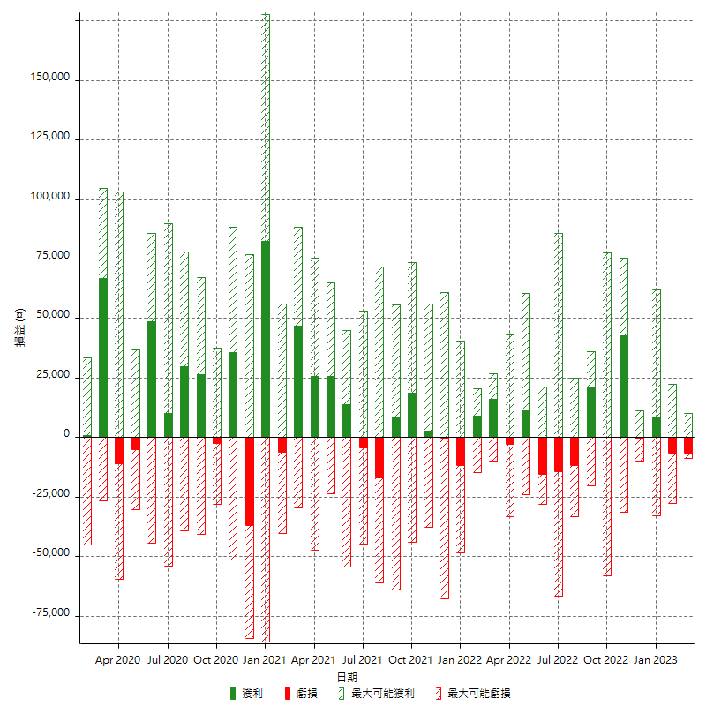

每月獲利和虧損 (%)

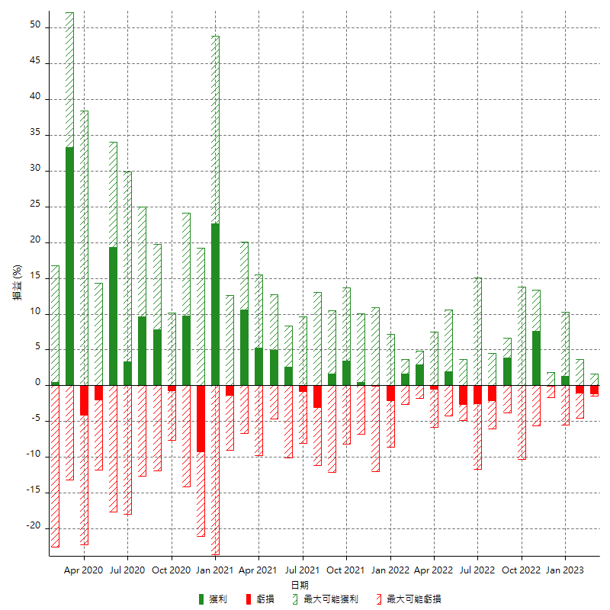

每月累積淨利

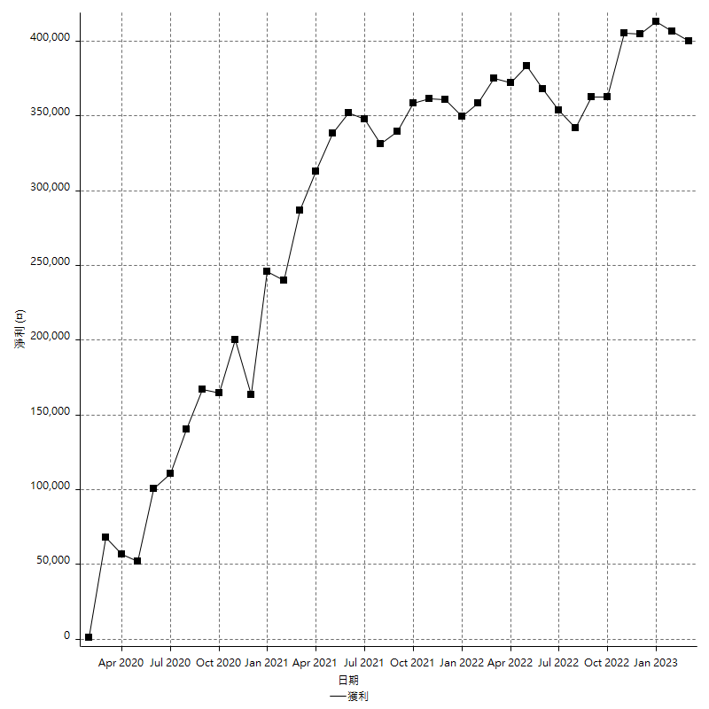

每月平均獲利

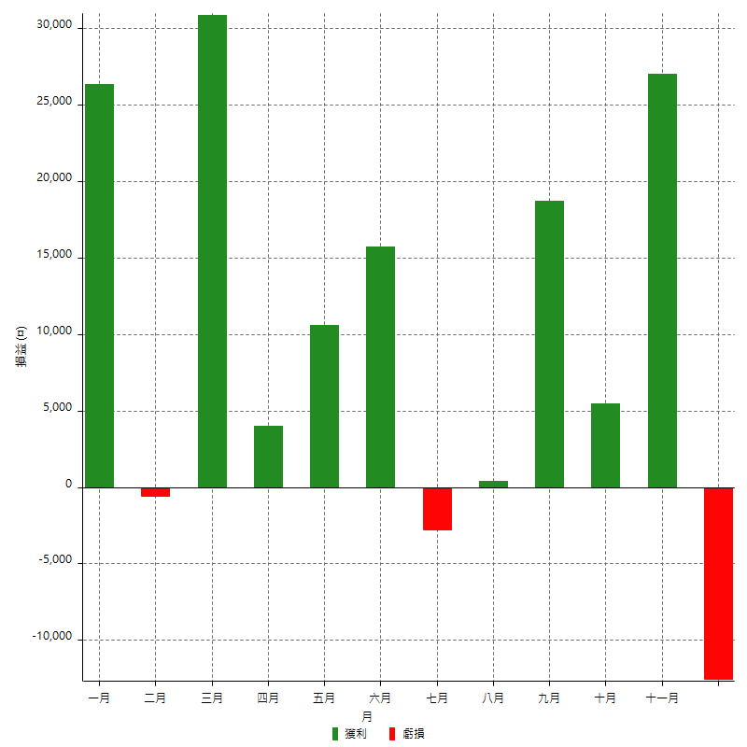

年獲利和虧損

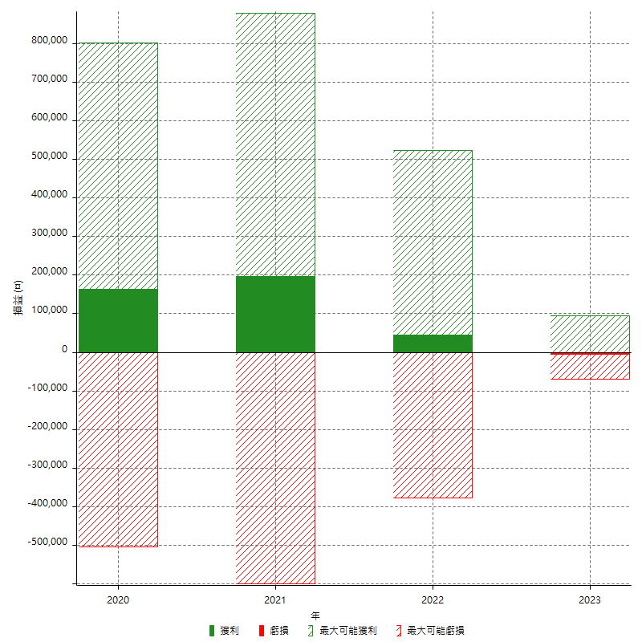

年獲利和虧損 (%)

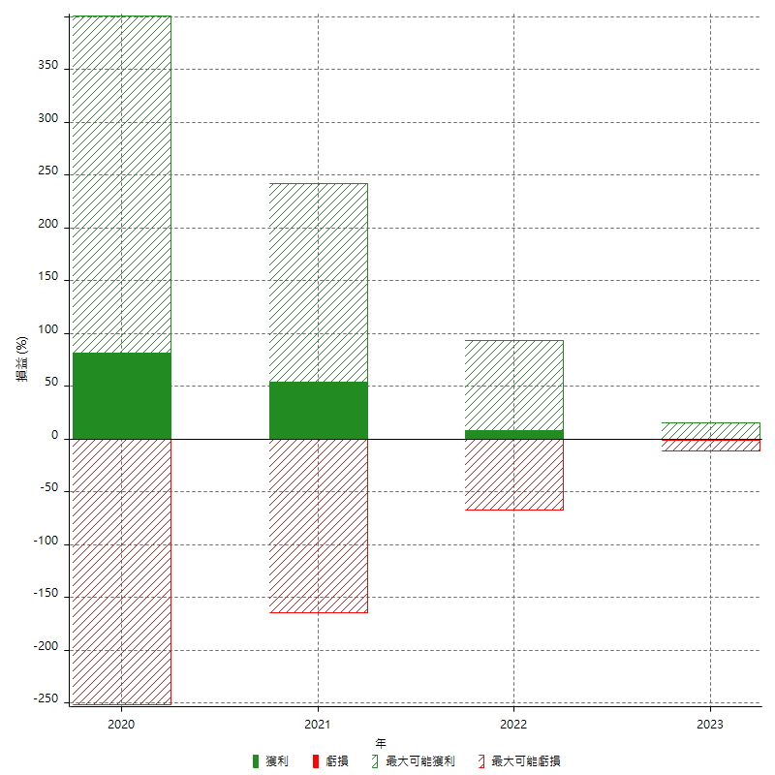

每年累積淨利

